Unitarias
Pruebas Unitarias

Responsable: |  | César Abraham López Aguilar

ID | Módulo | Caso de prueba | Clase / método | Datos de entrada | Resultado esperado | Resultado obtenido | Estado | Evidencia / notas
UT-001 | Usuarios | Cambio válido de contraseña | UsuarioServiceTest#cambioDePasswordGuardaBCryptYVerificaPasswordActual | Usuario 7; solicitante 7; actual=Actual123!; nueva=Nueva123! | Guarda un hash BCrypt de Nueva123!, deja de aceptar la anterior y ejecuta flush. | Aprobado: 1 ejecución, 0 fallos, 0 omitidos; 0.046s. Aserciones del método sin fallos. Reporte del 08/10/2026, 21:57:56 (México). | Aprobado | 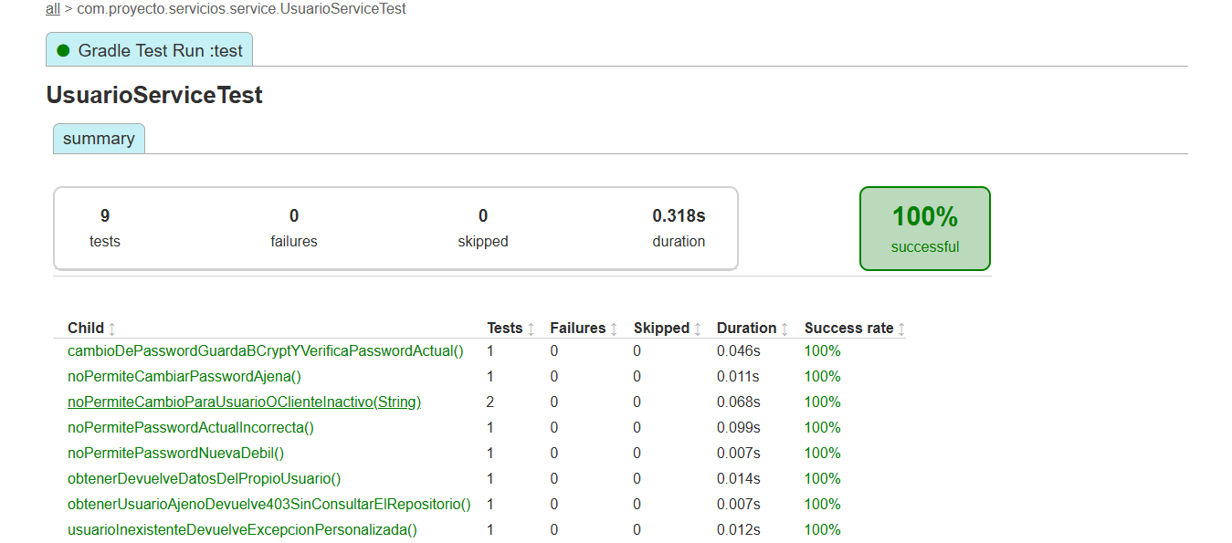 E-01 · UsuarioServiceTest · 9 ejecuciones aprobadas. Detalle de esta fila en Resultado obtenido.
UT-002 | Usuarios | Rechazar cambio de contraseña ajena | UsuarioServiceTest#noPermiteCambiarPasswordAjena | Usuario 7; solicitante 8; contraseñas válidas | Lanza NegocioException con estado 403; no consulta usuarios ni escribe. | Aprobado: 1 ejecución, 0 fallos, 0 omitidos; 0.011s. Aserciones del método sin fallos. Reporte del 08/10/2026, 21:57:56 (México). | Aprobado | Ver captura en I8: UsuarioServiceTest. Método: noPermiteCambiarPasswordAjena. 1 ejecución aprobada; 0.011s.
UT-003 | Usuarios | Rechazar contraseña actual incorrecta | UsuarioServiceTest#noPermitePasswordActualIncorrecta | Usuario 7 activo; actual=Incorrecta123!; nueva=Nueva123! | Lanza CredencialesInvalidasException; conserva hash y no ejecuta flush. | Aprobado: 1 ejecución, 0 fallos, 0 omitidos; 0.099s. Aserciones del método sin fallos. Reporte del 08/10/2026, 21:57:56 (México). | Aprobado | Ver captura en I8: UsuarioServiceTest. Método: noPermitePasswordActualIncorrecta. 1 ejecución aprobada; 0.099s.
UT-004 | Usuarios | Rechazar nueva contraseña débil | UsuarioServiceTest#noPermitePasswordNuevaDebil | Usuario y solicitante 7; nueva=abcdefgh | Lanza PasswordInvalidaException antes de consultar o escribir. | Aprobado: 1 ejecución, 0 fallos, 0 omitidos; 0.007s. Aserciones del método sin fallos. Reporte del 08/10/2026, 21:57:56 (México). | Aprobado | Ver captura en I8: UsuarioServiceTest. Método: noPermitePasswordNuevaDebil. 1 ejecución aprobada; 0.007s.
UT-005 | Usuarios | Rechazar cambio con usuario o cliente inactivo | UsuarioServiceTest#noPermiteCambioParaUsuarioOClienteInactivo | Variantes: usuario inactivo / cliente inactivo; credenciales válidas | Lanza UsuarioInactivoException; conserva hash y no ejecuta flush. | Aprobado: 2 ejecuciones, 0 fallos, 0 omitidos; 0.068s. Aserciones del método sin fallos. Reporte del 08/10/2026, 21:57:56 (México). | Aprobado | Ver captura en I8: UsuarioServiceTest. Método: noPermiteCambioParaUsuarioOClienteInactivo. 2 ejecuciones aprobadas; 0.068s.
UT-006 | Usuarios | Consultar datos del usuario propio | UsuarioServiceTest#obtenerDevuelveDatosDelPropioUsuario | Usuario y solicitante 7; cliente 3; correo ana@example.com | Devuelve id=7, clienteId=3, correo esperado y activo=true. | Aprobado: 1 ejecución, 0 fallos, 0 omitidos; 0.014s. Aserciones del método sin fallos. Reporte del 08/10/2026, 21:57:56 (México). | Aprobado | Ver captura en I8: UsuarioServiceTest. Método: obtenerDevuelveDatosDelPropioUsuario. 1 ejecución aprobada; 0.014s.
UT-007 | Usuarios | Rechazar consulta de usuario ajeno | UsuarioServiceTest#obtenerUsuarioAjenoDevuelve403SinConsultarElRepositorio | Usuario 7; solicitante 8 | Lanza NegocioException con 403 sin consultar repositorio. | Aprobado: 1 ejecución, 0 fallos, 0 omitidos; 0.007s. Aserciones del método sin fallos. Reporte del 08/10/2026, 21:57:56 (México). | Aprobado | Ver captura en I8: UsuarioServiceTest. Método: obtenerUsuarioAjenoDevuelve403SinConsultarElRepositorio. 1 ejecución aprobada; 0.007s.
UT-008 | Usuarios | Consultar usuario inexistente | UsuarioServiceTest#usuarioInexistenteDevuelveExcepcionPersonalizada | Usuario y solicitante 7; repositorio sin coincidencias | Lanza UsuarioNoEncontradoException. | Aprobado: 1 ejecución, 0 fallos, 0 omitidos; 0.012s. Aserciones del método sin fallos. Reporte del 08/10/2026, 21:57:56 (México). | Aprobado | Ver captura en I8: UsuarioServiceTest. Método: usuarioInexistenteDevuelveExcepcionPersonalizada. 1 ejecución aprobada; 0.012s.
UT-009 | Cuentas | Consultar saldo sin cargar entidad | CuentaServiceTest#saldoNoCargaLaEntidadCompleta | Cuenta 000000000000000001; repositorio devuelve saldo 0 | Devuelve BigDecimal.ZERO; no llama findByNumeroCuenta. | Aprobado: 1 ejecución, 0 fallos, 0 omitidos; 0.007s. Aserciones del método sin fallos. Reporte del 08/10/2026, 21:57:56 (México). | Aprobado | 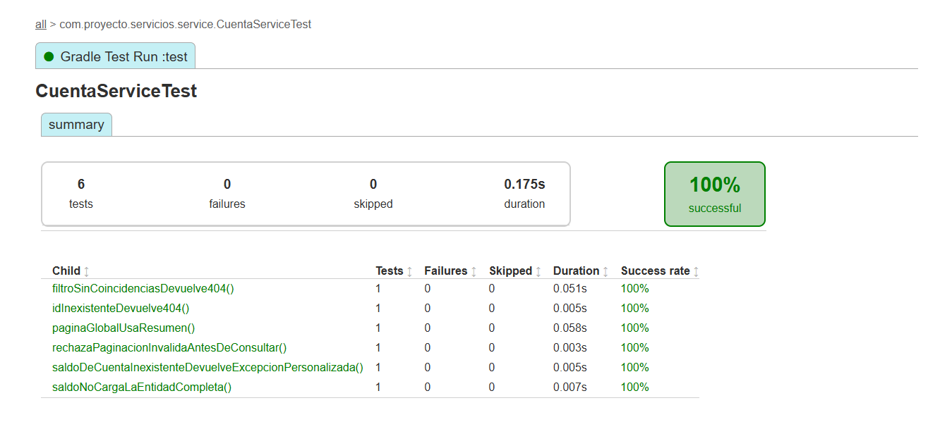 E-02 · CuentaServiceTest · 6 ejecuciones aprobadas. Detalle de esta fila en Resultado obtenido.
UT-010 | Cuentas | Consultar saldo de cuenta inexistente | CuentaServiceTest#saldoDeCuentaInexistenteDevuelveExcepcionPersonalizada | Número inexistente; consulta de saldo sin coincidencias | Lanza CuentaNoEncontradaException. | Aprobado: 1 ejecución, 0 fallos, 0 omitidos; 0.005s. Aserciones del método sin fallos. Reporte del 08/10/2026, 21:57:56 (México). | Aprobado | Ver captura en I16: CuentaServiceTest. Método: saldoDeCuentaInexistenteDevuelveExcepcionPersonalizada. 1 ejecución aprobada; 0.005s.
UT-011 | Cuentas | Validar límites de paginación | CuentaServiceTest#rechazaPaginacionInvalidaAntesDeConsultar | Variantes: página -1; tamaño 0; tamaño 101 | Lanza ValidacionException para cada variante; no consulta cuentas. | Aprobado: 1 ejecución, 0 fallos, 0 omitidos; 0.003s. Aserciones del método sin fallos. Reporte del 08/10/2026, 21:57:56 (México). | Aprobado | Ver captura en I16: CuentaServiceTest. Método: rechazaPaginacionInvalidaAntesDeConsultar. 1 ejecución aprobada; 0.003s.
UT-012 | Cuentas | Obtener página global de cuentas | CuentaServiceTest#paginaGlobalUsaResumen | Página 2; tamaño 10; 21 elementos; resumen de cuenta 4 | Conserva total=21, página=2 y resumen; usa consultarResumen con paginación. | Aprobado: 1 ejecución, 0 fallos, 0 omitidos; 0.058s. Aserciones del método sin fallos. Reporte del 08/10/2026, 21:57:56 (México). | Aprobado | Ver captura en I16: CuentaServiceTest. Método: paginaGlobalUsaResumen. 1 ejecución aprobada; 0.058s.
UT-013 | Cuentas | Consultar cuentas con filtro sin coincidencias | CuentaServiceTest#filtroSinCoincidenciasDevuelve404 | activa=true; página 0; tamaño 10; repositorio devuelve página vacía | Lanza CuentaNoEncontradaException. | Aprobado: 1 ejecución, 0 fallos, 0 omitidos; 0.051s. Aserciones del método sin fallos. Reporte del 08/10/2026, 21:57:56 (México). | Aprobado | Ver captura en I16: CuentaServiceTest. Método: filtroSinCoincidenciasDevuelve404. 1 ejecución aprobada; 0.051s.
UT-014 | Cuentas | Consultar cuenta por ID inexistente | CuentaServiceTest#idInexistenteDevuelve404 | ID 123; repositorio devuelve Optional.empty | Lanza CuentaNoEncontradaException. | Aprobado: 1 ejecución, 0 fallos, 0 omitidos; 0.005s. Aserciones del método sin fallos. Reporte del 08/10/2026, 21:57:56 (México). | Aprobado | Ver captura en I16: CuentaServiceTest. Método: idInexistenteDevuelve404. 1 ejecución aprobada; 0.005s.
UT-015 | Clientes | Actualizar cliente y conservar campos omitidos | ClientePatchTest#modificaLasCuatroCategoriasYConservaCamposOmitidos | Cliente 7; nombre Luisa; móvil 5598765432; calle Insurgentes; empresa Nueva empresa; ingreso 15000 | Actualiza datos personales, contacto, domicilio y laborales; conserva apellidos, CP, CURP, RFC y cuenta; ejecuta flush. | Aprobado: 1 ejecución, 0 fallos, 0 omitidos; 0.137s. Aserciones del método sin fallos. Reporte del 08/10/2026, 21:57:56 (México). | Aprobado | 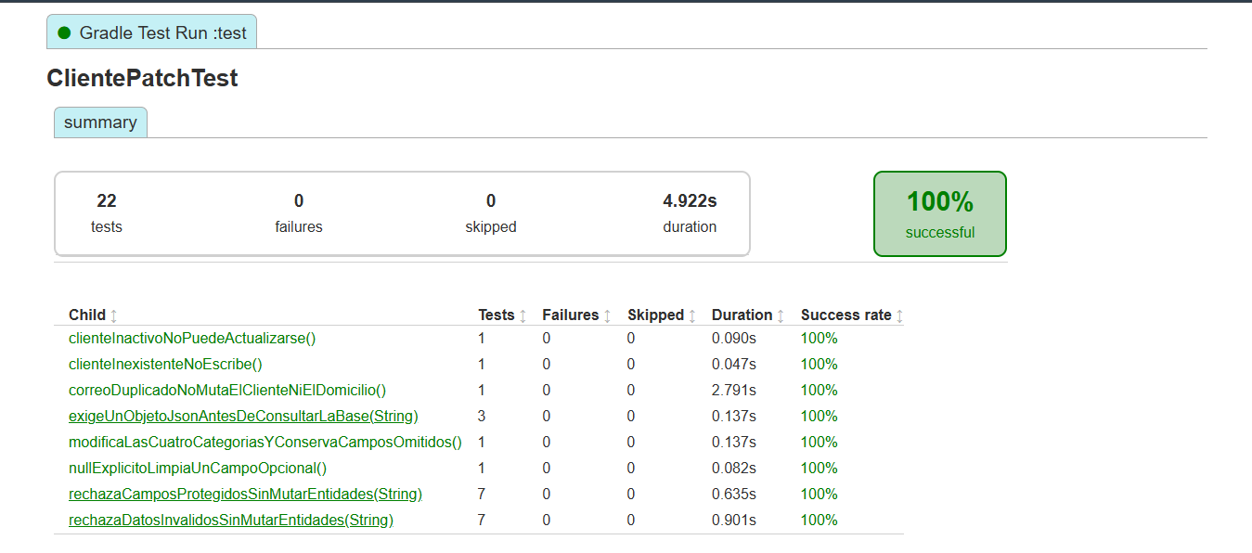 E-03 · ClientePatchTest · 22 ejecuciones aprobadas. Incluye los 8 métodos de UT-015 a UT-022.
UT-016 | Clientes | Rechazar campos protegidos en PATCH | ClientePatchTest#rechazaCamposProtegidosSinMutarEntidades | Variantes: curp, rfc, numeroCuenta, cuentas, activo, rol, password | Lanza ValidacionException; cliente y domicilio sin cambios; no ejecuta flush. | Aprobado: 7 ejecuciones, 0 fallos, 0 omitidos; 0.635s. Aserciones del método sin fallos. Reporte del 08/10/2026, 21:57:56 (México). | Aprobado | 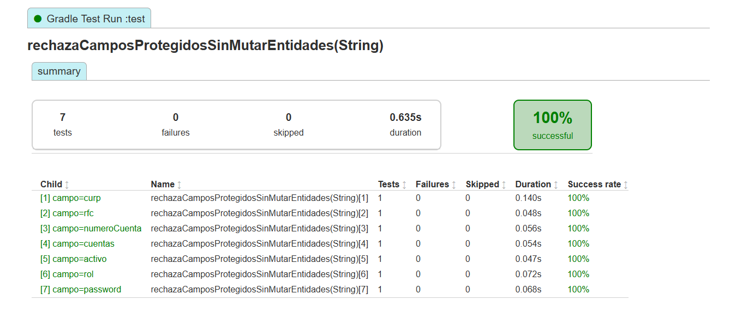 E-04 · UT-016 · 7 variantes: curp, rfc, numeroCuenta, cuentas, activo, rol y password.
UT-017 | Clientes | Rechazar datos inválidos en PATCH | ClientePatchTest#rechazaDatosInvalidosSinMutarEntidades | Variantes: nombre null; móvil 123; CP 123; domicilio.id=8; sexo inválido; fecha futura; ingreso 0 | Lanza ValidacionException; conserva cliente y domicilio; no ejecuta flush. | Aprobado: 7 ejecuciones, 0 fallos, 0 omitidos; 0.901s. Aserciones del método sin fallos. Reporte del 08/10/2026, 21:57:56 (México). | Aprobado | 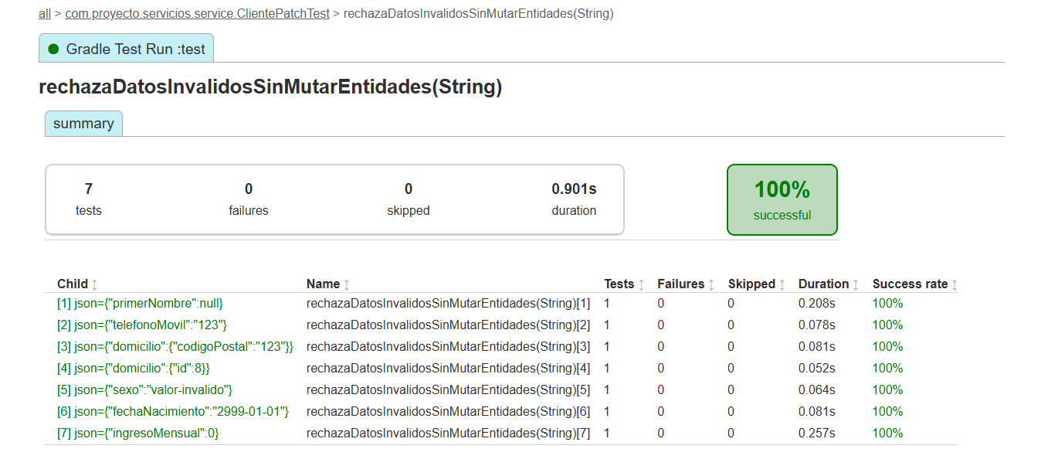 E-05 · UT-017 · 7 variantes inválidas; todas aprobadas, sin fallos ni omitidas.
UT-018 | Clientes | Rechazar PATCH con JSON que no sea objeto | ClientePatchTest#exigeUnObjetoJsonAntesDeConsultarLaBase | Variantes: [], null, "texto" | Lanza ValidacionException antes de consultar repositorios o EntityManager. | Aprobado: 3 ejecuciones, 0 fallos, 0 omitidos; 0.137s. Aserciones del método sin fallos. Reporte del 08/10/2026, 21:57:56 (México). | Aprobado | 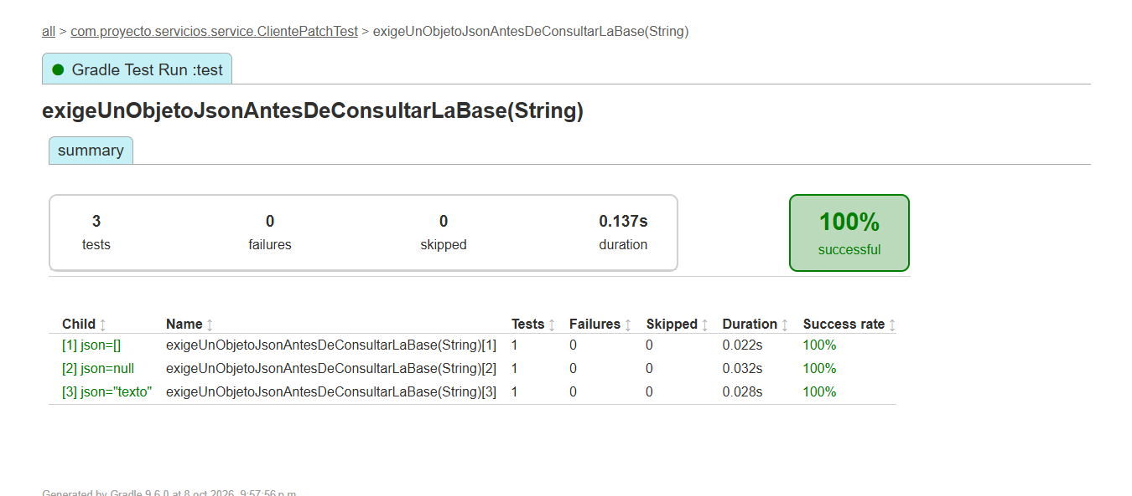 E-06 · UT-018 · 3 variantes: [], null y "texto"; todas aprobadas.
UT-019 | Clientes | Limpiar campo opcional con null | ClientePatchTest#nullExplicitoLimpiaUnCampoOpcional | Cliente 7; PATCH {"segundoNombre":null} | segundoNombre queda null; primerNombre sigue Ana; ejecuta flush. | Aprobado: 1 ejecución, 0 fallos, 0 omitidos; 0.082s. Aserciones del método sin fallos. Reporte del 08/10/2026, 21:57:56 (México). | Aprobado | Ver captura en I22: ClientePatchTest. Método: nullExplicitoLimpiaUnCampoOpcional. 1 ejecución aprobada; 0.082s.
UT-020 | Clientes | Actualizar cliente inexistente | ClientePatchTest#clienteInexistenteNoEscribe | Cliente 7 no encontrado; PATCH empresa=Nueva | Lanza ClienteNoEncontradoException; no interactúa con domicilio, cuenta, usuario ni EntityManager. | Aprobado: 1 ejecución, 0 fallos, 0 omitidos; 0.047s. Aserciones del método sin fallos. Reporte del 08/10/2026, 21:57:56 (México). | Aprobado | Ver captura en I22: ClientePatchTest. Método: clienteInexistenteNoEscribe. 1 ejecución aprobada; 0.047s.
UT-021 | Clientes | Rechazar actualización de cliente inactivo | ClientePatchTest#clienteInactivoNoPuedeActualizarse | Cliente 7 inactivo; PATCH empresa=Nueva | Lanza NegocioException con 409; conserva empresa y no ejecuta flush. | Aprobado: 1 ejecución, 0 fallos, 0 omitidos; 0.090s. Aserciones del método sin fallos. Reporte del 08/10/2026, 21:57:56 (México). | Aprobado | Ver captura en I22: ClientePatchTest. Método: clienteInactivoNoPuedeActualizarse. 1 ejecución aprobada; 0.090s.
UT-022 | Clientes | Rechazar correo duplicado en PATCH | ClientePatchTest#correoDuplicadoNoMutaElClienteNiElDomicilio | Cliente 7; otro cliente usa otra@example.com | Lanza CorreoDuplicadoException; conserva ana@example.com; no ejecuta flush. | Aprobado: 1 ejecución, 0 fallos, 0 omitidos; 2.791s. Aserciones del método sin fallos. Reporte del 08/10/2026, 21:57:56 (México). | Aprobado | Ver captura en I22: ClientePatchTest. Método: correoDuplicadoNoMutaElClienteNiElDomicilio. 1 ejecución aprobada; 2.791s.
UT-023 | Clientes | Rechazar PUT en colección de clientes | ClienteControllerTest#putEnColeccionDevuelve405ConMetodosPermitidos | MockMvc standalone: PUT /clientes; body {} | HTTP 405; cabecera Allow; codigo=1; mensaje indica PATCH /clientes/{id}; no llama servicio. | Aprobado: 1 ejecución, 0 fallos, 0 omitidos; 0.336s. Aserciones del método sin fallos. Reporte del 08/10/2026, 21:57:56 (México). | Aprobado | 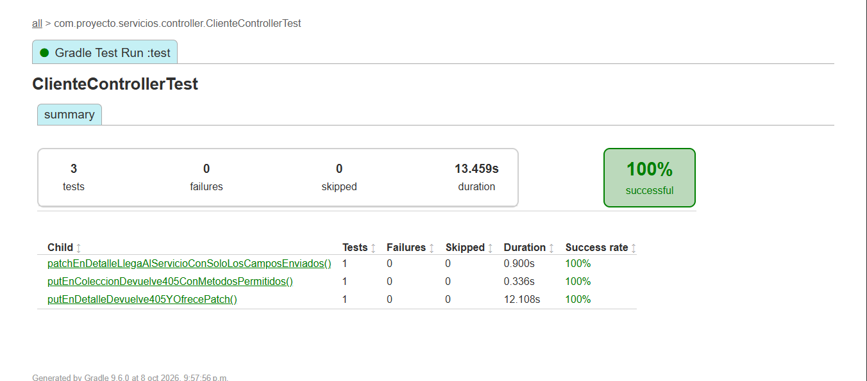 E-07 · ClienteControllerTest · 3 métodos aprobados. MockMvc aislado, sin cadena JWT.
UT-024 | Clientes | Enviar únicamente campos de PATCH al servicio | ClienteControllerTest#patchEnDetalleLlegaAlServicioConSoloLosCamposEnviados | MockMvc standalone: PATCH /clientes/7; teléfono 5512345678 | HTTP 200 con id=7 y teléfono esperado; servicio recibe JSON de un solo campo. | Aprobado: 1 ejecución, 0 fallos, 0 omitidos; 0.900s. Aserciones del método sin fallos. Reporte del 08/10/2026, 21:57:56 (México). | Aprobado | Ver captura en I30: ClienteControllerTest. Método: patchEnDetalleLlegaAlServicioConSoloLosCamposEnviados. 1 ejecución aprobada; 0.900s.
UT-025 | Clientes | Rechazar PUT en detalle de cliente | ClienteControllerTest#putEnDetalleDevuelve405YOfrecePatch | MockMvc standalone: PUT /clientes/7; body {} | HTTP 405; Allow incluye PATCH; no llama servicio. | Aprobado: 1 ejecución, 0 fallos, 0 omitidos; 12.108s. Aserciones del método sin fallos. Reporte del 08/10/2026, 21:57:56 (México). | Aprobado | Ver captura en I30: ClienteControllerTest. Método: putEnDetalleDevuelve405YOfrecePatch. 1 ejecución aprobada; 12.108s.
UT-026 | Clientes | Aceptar opcionales omitidos y ceros iniciales | ClienteValidationTest#aceptaOpcionalesOmitidosNacionalidadLibreYCerosIniciales | Registro válido; nacionalidad Argentina; móvil 0123456789; CP 06000; opcionales omitidos | Sin violaciones Bean Validation; conserva nacionalidad, móvil y CP como texto. | Aprobado: 1 ejecución, 0 fallos, 0 omitidos; 0.202s. Aserciones del método sin fallos. Reporte del 08/10/2026, 21:57:56 (México). | Aprobado | 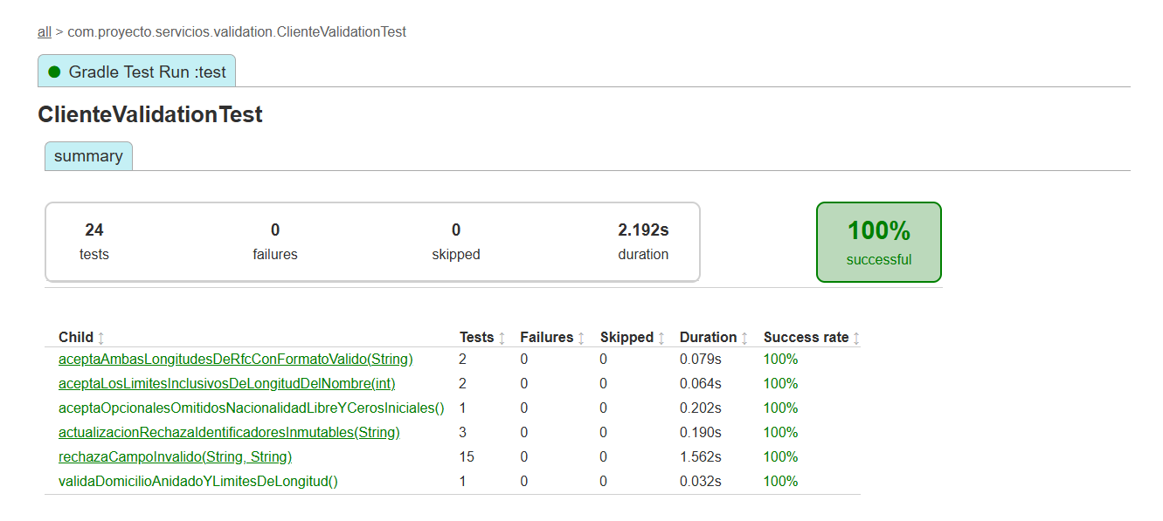 E-08 · ClienteValidationTest · 24 ejecuciones aprobadas. Resumen de 6 métodos.
UT-027 | Clientes | Rechazar campos inválidos del registro | ClienteValidationTest#rechazaCampoInvalido | 15 variantes del CsvSource: nombres, CURP, RFC, correo, teléfonos, nacionalidad, ingreso y fecha futura | Cada variante produce una violación en el campo modificado. | Aprobado: 15 ejecuciones, 0 fallos, 0 omitidos; 1.562s. Aserciones del método sin fallos. Reporte del 08/10/2026, 21:57:56 (México). | Aprobado | 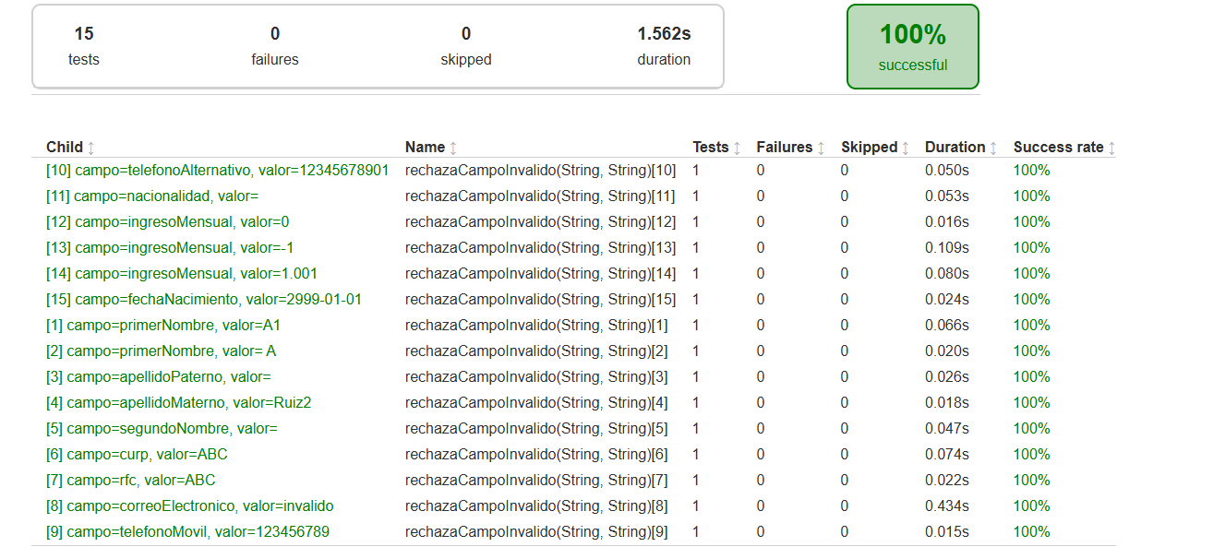 E-09 · UT-027 · 15 variantes aprobadas. Captura validada: variante 15 = 0.024 s.
UT-028 | Clientes | Validar domicilio y límites de longitud | ClienteValidationTest#validaDomicilioAnidadoYLimitesDeLongitud | Nombre de 51 caracteres; correo >100 caracteres; CP 6000 | Violaciones en primerNombre, correoElectronico y domicilio.codigoPostal. | Aprobado: 1 ejecución, 0 fallos, 0 omitidos; 0.032s. Aserciones del método sin fallos. Reporte del 08/10/2026, 21:57:56 (México). | Aprobado | Ver captura en I33: ClienteValidationTest. Método: validaDomicilioAnidadoYLimitesDeLongitud. 1 ejecución aprobada; 0.032s.
UT-029 | Clientes | Rechazar identificadores en DTO de actualización | ClienteValidationTest#actualizacionRechazaIdentificadoresInmutables | Variantes: curp, rfc, numeroCuenta agregados al JSON de actualización | La deserialización a ClienteActualizacionRequest lanza JsonProcessingException. | Aprobado: 3 ejecuciones, 0 fallos, 0 omitidos; 0.190s. Aserciones del método sin fallos. Reporte del 08/10/2026, 21:57:56 (México). | Aprobado | 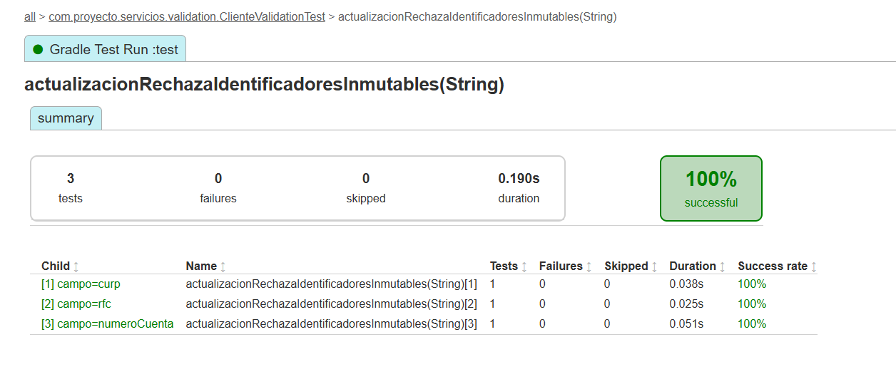 E-10 · UT-029 · 3 variantes: curp, rfc y numeroCuenta.
UT-030 | Clientes | Aceptar RFC de 12 y 13 caracteres | ClienteValidationTest#aceptaAmbasLongitudesDeRfcConFormatoValido | RFC ABC900101AB1 / PERA900101AB1 en registro válido | Sin violaciones Bean Validation en ambas variantes. | Aprobado: 2 ejecuciones, 0 fallos, 0 omitidos; 0.079s. Aserciones del método sin fallos. Reporte del 08/10/2026, 21:57:56 (México). | Aprobado | 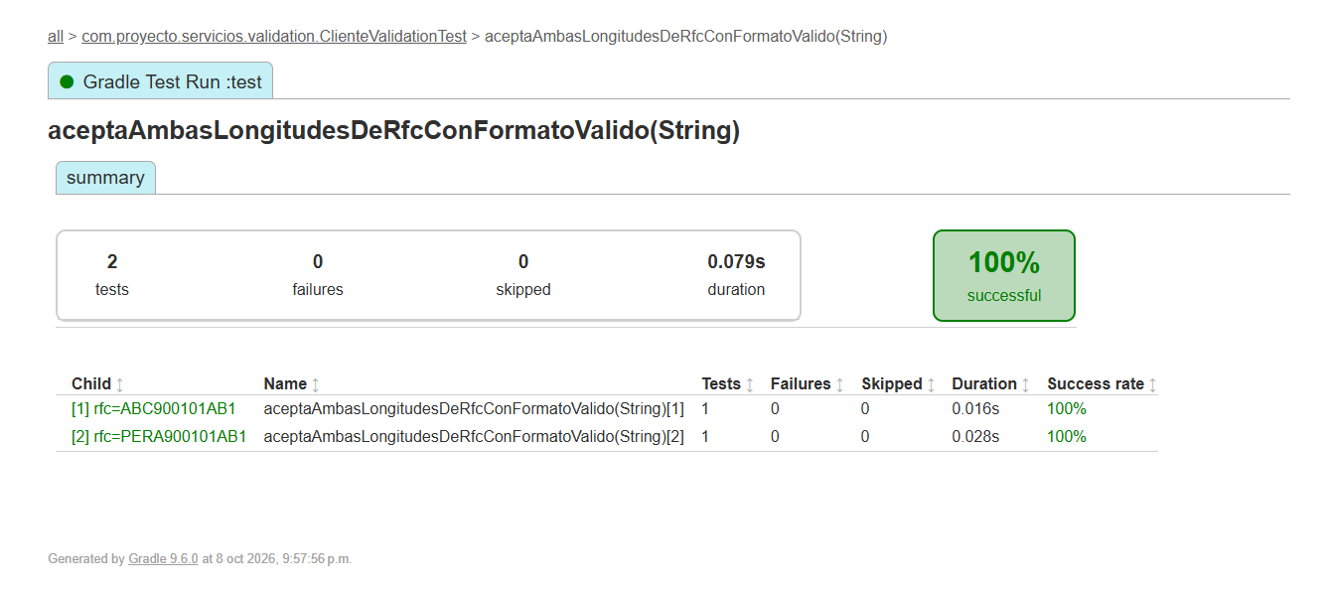 E-11 · UT-030 · RFC de 12 y 13 caracteres: ambas variantes aprobadas.
UT-031 | Clientes | Aceptar límites de longitud del nombre | ClienteValidationTest#aceptaLosLimitesInclusivosDeLongitudDelNombre | Nombre válido de 2 / 50 caracteres | Sin violaciones Bean Validation en ambas variantes. | Aprobado: 2 ejecuciones, 0 fallos, 0 omitidos; 0.064s. Aserciones del método sin fallos. Reporte del 08/10/2026, 21:57:56 (México). | Aprobado | 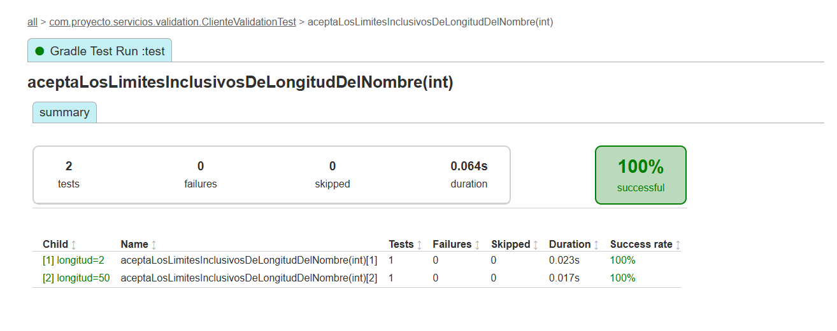 E-12 · UT-031 · Longitudes 2 y 50: ambas variantes aprobadas.
UT-032 | Usuarios | Rechazar contraseña incompleta | PasswordValidatorTest#rechazaLaAusenciaDeCadaRequisito | null; Ab1!; segura123!; SEGURA123!; Seguraabc!; Segura123 | Cada variante lanza PasswordInvalidaException. | Aprobado: 6 ejecuciones, 0 fallos, 0 omitidos; 0.036s. Aserciones del método sin fallos. Reporte del 08/10/2026, 21:57:56 (México). | Aprobado | 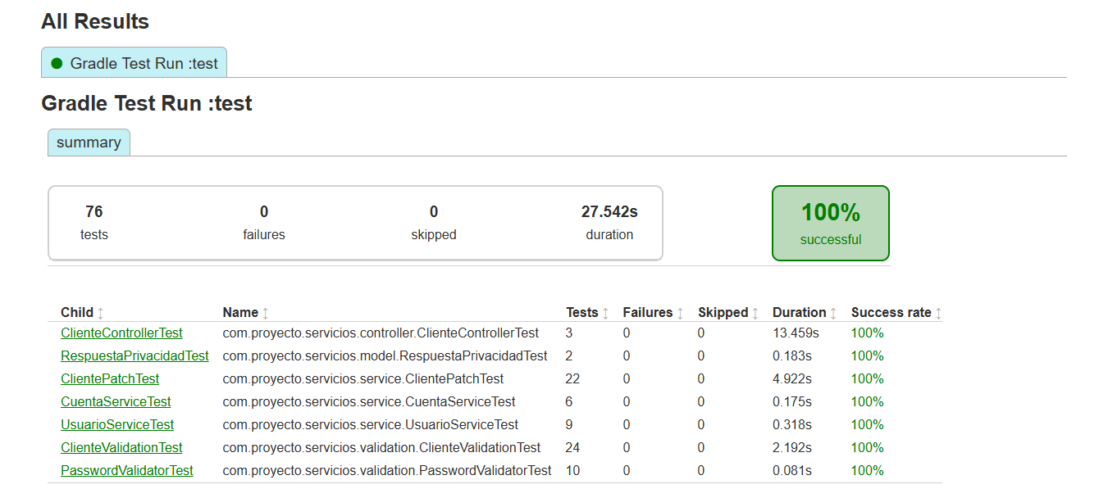 E-13 · Resumen general: 76 tests, 0 fallos, 0 omitidos, 27.542 s. PasswordValidatorTest: 10 tests; detalle contrastado con HTML/XML, sin captura de clase.
UT-033 | Usuarios | Aceptar contraseña completa | PasswordValidatorTest#aceptaPasswordConTodosLosRequisitos | Abcdef1! / Segura123! | PasswordValidator no lanza excepciones. | Aprobado: 2 ejecuciones, 0 fallos, 0 omitidos; 0.014s. Aserciones del método sin fallos. Reporte del 08/10/2026, 21:57:56 (México). | Aprobado | Ver captura en I39: PasswordValidatorTest. Método: aceptaPasswordConTodosLosRequisitos. 2 ejecuciones aprobadas; 0.014s. El resumen acredita el total de la clase; método y variantes verificados en su HTML/XML.
UT-034 | Usuarios | Validar límite de 72 bytes de contraseña | PasswordValidatorTest#aceptaExactamente72BytesYRechazaUnByteMas | Aa1! + 68 letras a (72 bytes); Aa1! + 69 letras a (73 bytes) | Acepta 72 bytes; rechaza 73 con PasswordInvalidaException. | Aprobado: 1 ejecución, 0 fallos, 0 omitidos; 0.014s. Aserciones del método sin fallos. Reporte del 08/10/2026, 21:57:56 (México). | Aprobado | Ver captura en I39: PasswordValidatorTest. Método: aceptaExactamente72BytesYRechazaUnByteMas. 1 ejecución aprobada; 0.014s. El resumen acredita el total de la clase; método y variantes verificados en su HTML/XML.
UT-035 | Usuarios | Validar bytes UTF-8 de contraseña | PasswordValidatorTest#limitaBytesUtf8AunqueLaCantidadDeCaracteresSeaMenor | Aa1! + 34 letras ñ (72 bytes); Aa1! + 35 letras ñ (74 bytes) | Acepta 72 bytes; rechaza 74 aunque haya menos de 72 caracteres. | Aprobado: 1 ejecución, 0 fallos, 0 omitidos; 0.007s. Aserciones del método sin fallos. Reporte del 08/10/2026, 21:57:56 (México). | Aprobado | Ver captura en I39: PasswordValidatorTest. Método: limitaBytesUtf8AunqueLaCantidadDeCaracteresSeaMenor. 1 ejecución aprobada; 0.007s. El resumen acredita el total de la clase; método y variantes verificados en su HTML/XML.
UT-036 | Clientes | Serializar detalle sin credenciales | RespuestaPrivacidadTest#detalleIncluyeDatosCompletosSinCredenciales | Cliente con ingreso 12000, empresa privada y cuenta de saldo 999; usuario con hash | Conserva datos de detalle y número con ceros; excluye password/passwordHash y hash del usuario anidado. | Aprobado: 1 ejecución, 0 fallos, 0 omitidos; 0.093s. Aserciones del método sin fallos. Reporte del 08/10/2026, 21:57:56 (México). | Aprobado | 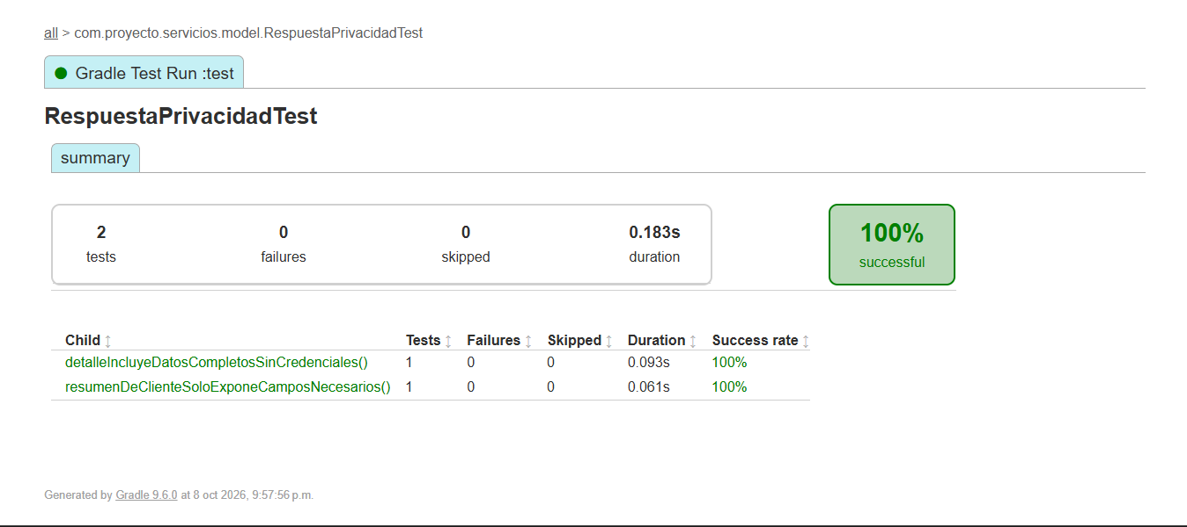 E-14 · RespuestaPrivacidadTest · 2 métodos aprobados, 0 fallos y 0 omitidos.
UT-037 | Clientes | Serializar resumen mínimo de cliente | RespuestaPrivacidadTest#resumenDeClienteSoloExponeCamposNecesarios | ClienteResumenResponse: id=1, nombre Ana, apellidos, activo=true | JSON con 7 campos; excluye CURP, RFC, correo, teléfono, nacimiento, domicilio y cuentas. | Aprobado: 1 ejecución, 0 fallos, 0 omitidos; 0.061s. Aserciones del método sin fallos. Reporte del 08/10/2026, 21:57:56 (México). | Aprobado | Ver captura en I43: RespuestaPrivacidadTest. Método: resumenDeClienteSoloExponeCamposNecesarios. 1 ejecución aprobada; 0.061s.
UT-038 | Clientes | [Propuesta] Registrar cliente: normalización, creación relacionada y rollback | ClienteServiceImpl.registrar | Mocks de repositorios, encoder y EntityManager; datos válidos y fallos inducidos | Correo en minúsculas; CURP/RFC normalizados; saldo cero; ninguna persistencia parcial ante fallo. | Sin implementar ni ejecutar. | Pendiente | Propuesta para ampliar cobertura aislada; no constituye prueba aprobada.
UT-039 | Clientes | [Propuesta] Consultar: filtros, rango y paginación | ClienteServiceImpl.consultar | Filtros permitidos; desde > hasta; página negativa; tamaño 0/101 | Validación previa; resumen sin filtros; detalle con filtros; 404 sin coincidencias. | Sin implementar ni ejecutar. | Pendiente | Propuesta para ampliar cobertura aislada; no constituye prueba aprobada.
UT-040 | Clientes | [Propuesta] Baja lógica coordina persistencia | ClienteServiceImpl.desactivar | Cliente existente e inexistente | Marca activo=false y flush; inexistente lanza 404. Cascada real requiere integración. | Sin implementar ni ejecutar. | Pendiente | Propuesta para ampliar cobertura aislada; no constituye prueba aprobada.
UT-041 | Cuentas | [Propuesta] Cambio de estado y bloqueo del cliente | CuentaService.cambiarEstado / desactivar | Cliente activo/inactivo; activa=true/false; cuenta inexistente | 409 al reactivar con cliente inactivo; baja permitida; flush y respuesta actualizada. | Sin implementar ni ejecutar. | Pendiente | Propuesta para ampliar cobertura aislada; no constituye prueba aprobada.
UT-042 | Cuentas | [Propuesta] Contrato HTTP y filtros | CuentaController | MockMvc: aliases activo/activa; desconocidos; cuerpo nulo | 400 con aliases contradictorios/filtros desconocidos; valida activa obligatoria; rutas y códigos correctos. | Sin implementar ni ejecutar. | Pendiente | Propuesta para ampliar cobertura aislada; no constituye prueba aprobada.
UT-043 | Usuarios | [Propuesta] Contrato HTTP autenticado | UsuarioController | MockMvc con Authentication, propio/ajeno y request inválido | GET 200; PUT password 204; validación 400; identidad remitida al servicio. | Sin implementar ni ejecutar. | Pendiente | Propuesta para ampliar cobertura aislada; no constituye prueba aprobada.

Lectura del estado |  | Capturas del reporte generado el 08/10/2026 a las 21:57:56 (America/Mexico_City): 37 métodos, 76 ejecuciones; 0 fallos, 0 omitidos, 100 % de éxito, 27.542 s. Las 6 propuestas continúan pendientes. Las imágenes se comparten por clase y se referencian desde sus filas.
Ejecución |  | Concordancia: clase y método contrastados con HTML, variantes con HTML/XML y datos/resultados con el código de las pruebas. Sin captura individual de PasswordValidatorTest: el resumen acredita 10 tests y el detalle se verificó en sus reportes. La captura 224041 se excluyó porque muestra 0.044 s en la variante 15; 224100 y los reportes muestran 0.024 s.
Fuentes |  | Fuentes: capturas originales de Pantallas Test; build/reports/tests/test y build/test-results/test; src/test/java/com/proyecto/servicios. Las capturas muestran ejecución y éxito; las entradas y aserciones se corroboraron en las pruebas fuente. No se ejecutaron nuevas pruebas ni se evaluaron endpoints de Postman.

Manuales-Automatizadas
Pruebas automatizadas de API
Postman Runner: 78 casos, 91 solicitudes principales. 216 validaciones aprobadas, 0 fallos y 0 errores. Duración: 23.418 s. Ejecución del 09/10/2026.

Responsable: |  | César Abraham López Agular

ID | Módulo | Caso de prueba | Método HTTP | Endpoint | Pasos / datos | Resultado esperado | Resultado obtenido | Modalidad | Estado | Evidencia / notas
API-001 | Clientes | Registro válido | POST | http://localhost:8080/clientes | 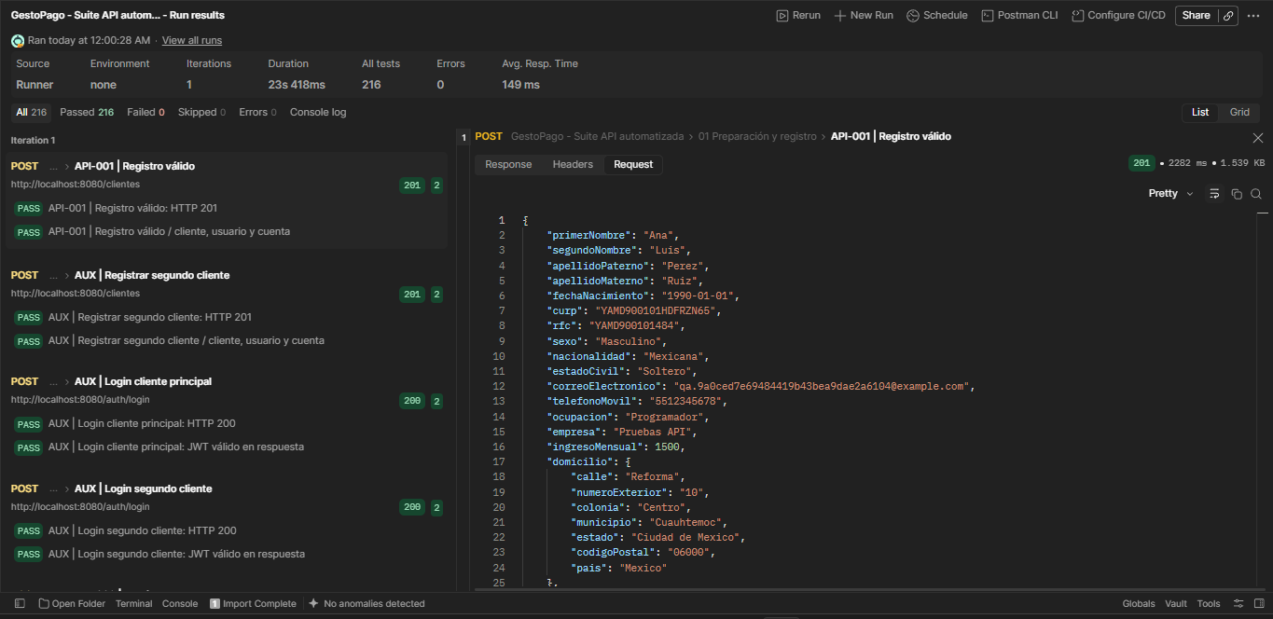 POST público, sin JWT. Cuerpo enviado: Registro base de la fila 89. IDs creados: cliente 3, usuario 3 y cuenta 3. Véase la captura Request debajo. | HTTP 201. Location=/clientes/{id}; cliente, domicilio, usuario activo y cuenta activa con saldo 0; sin password/hash. Guardar ids y numeroCuenta. | HTTP 201. 2 validaciones registradas en JSON, todas aprobadas. Tiempo: 2282 ms. Registro válido: HTTP 201 Registro válido / cliente, usuario y cuenta | Automatizada (Postman Runner) | Aprobado | 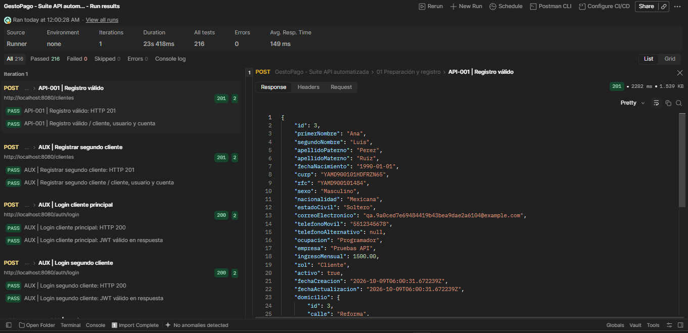 Ejecución: 09/10/2026, 00:00:28 (México). JSON: API-001 | Registro válido. Captura de respuesta debajo: Captura de pantalla 2026-10-09 001319.png. Cuerpo enviado: captura en F8.
API-002 | Clientes | Duplicado: curp | POST | http://localhost:8080/clientes | Registro base con curp duplicado: "YAMD900101HDFRZN65". Los otros identificadores se generaron nuevos. Plantilla del cuerpo: Registro base de la fila 89. | HTTP 409. codigo=1; no crea registros parciales. | HTTP 409. 3 validaciones registradas en JSON, todas aprobadas. Tiempo: 33 ms. Duplicado: curp: HTTP 409 Duplicado: curp: error API Duplicado: curp / verificación posterior Respuesta visible en captura: {"codigo":1,"mensaje":"CURP duplicada"} | Automatizada (Postman Runner) | Aprobado | 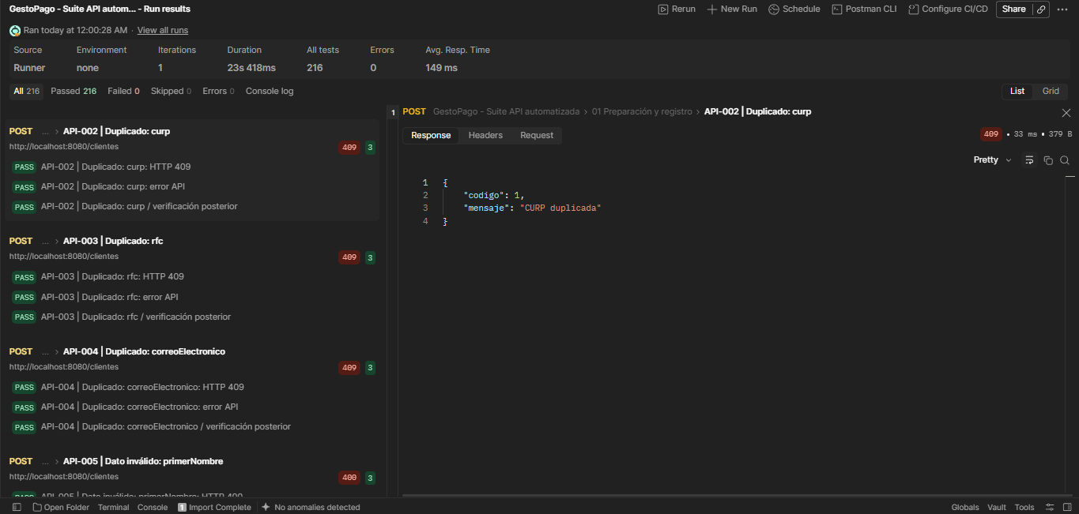 Ejecución: 09/10/2026, 00:00:28 (México). JSON: API-002 | Duplicado: curp. Captura de respuesta debajo: Captura de pantalla 2026-10-09 001451.png.
API-003 | Clientes | Duplicado: rfc | POST | http://localhost:8080/clientes | Registro base con rfc duplicado: "YAMD900101484". Los otros identificadores se generaron nuevos. Plantilla del cuerpo: Registro base de la fila 89. | HTTP 409. codigo=1; no crea registros parciales. | HTTP 409. 3 validaciones registradas en JSON, todas aprobadas. Tiempo: 36 ms. Duplicado: rfc: HTTP 409 Duplicado: rfc: error API Duplicado: rfc / verificación posterior Respuesta visible en captura: {"codigo":1,"mensaje":"RFC duplicado"} | Automatizada (Postman Runner) | Aprobado | 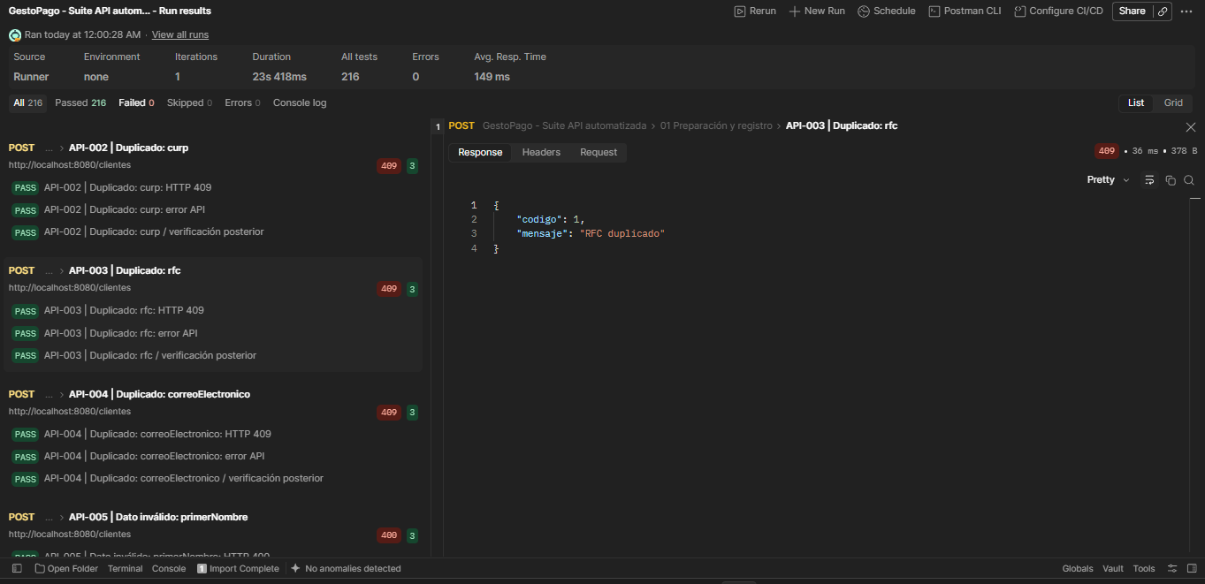 Ejecución: 09/10/2026, 00:00:28 (México). JSON: API-003 | Duplicado: rfc. Captura de respuesta debajo: Captura de pantalla 2026-10-09 001458.png.
API-004 | Clientes | Duplicado: correoElectronico | POST | http://localhost:8080/clientes | Registro base con correoElectronico duplicado: "qa.9a0ced7e69484419b43bea9dae2a6104@example.com". Los otros identificadores se generaron nuevos. Plantilla del cuerpo: Registro base de la fila 89. | HTTP 409. codigo=1; no crea registros parciales. | HTTP 409. 3 validaciones registradas en JSON, todas aprobadas. Tiempo: 54 ms. Duplicado: correoElectronico: HTTP 409 Duplicado: correoElectronico: error API Duplicado: correoElectronico / verificación posterior Respuesta visible en captura: {"codigo":1,"mensaje":"Correo electrónico duplicado"} | Automatizada (Postman Runner) | Aprobado | 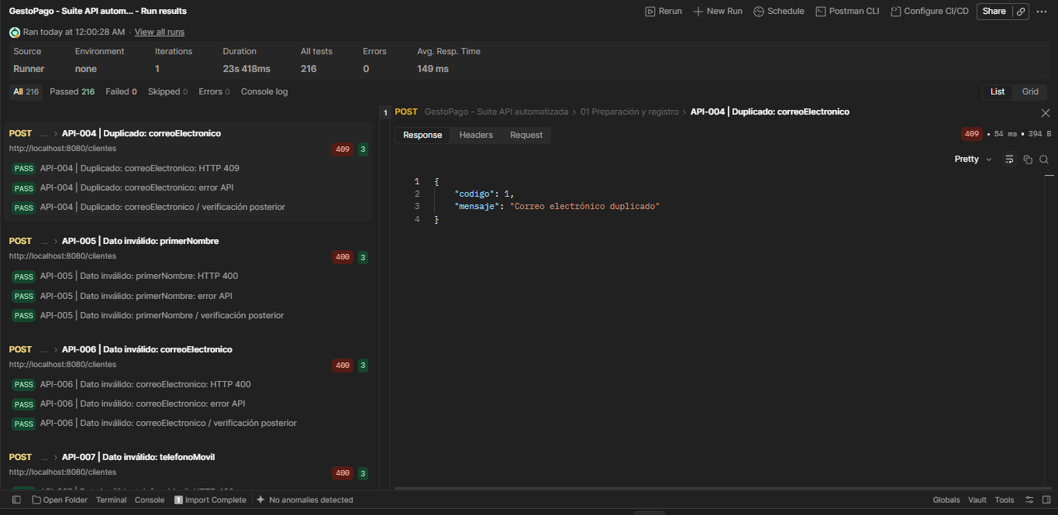 Ejecución: 09/10/2026, 00:00:28 (México). JSON: API-004 | Duplicado: correoElectronico. Captura de respuesta debajo: Captura de pantalla 2026-10-09 001513.png.
API-005 | Clientes | Dato inválido: primerNombre | POST | http://localhost:8080/clientes | 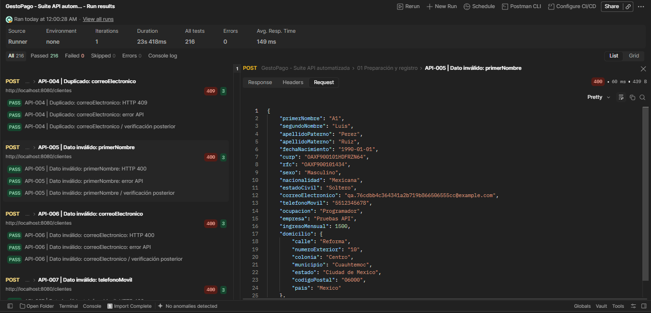 Registro base con {"primerNombre":"A1"}. CURP, RFC y correo nuevos por solicitud. Cuerpo enviado visible en la captura Request debajo. | HTTP 400. codigo=1; no registra cliente. | HTTP 400. 3 validaciones registradas en JSON, todas aprobadas. Tiempo: 60 ms. Dato inválido: primerNombre: HTTP 400 Dato inválido: primerNombre: error API Dato inválido: primerNombre / verificación posterior Respuesta visible en captura: codigo=1; primerNombre: Debe contener solo letras y espacios y entre 2 y 50 caracteres sin espacios exteriores | Automatizada (Postman Runner) | Aprobado | 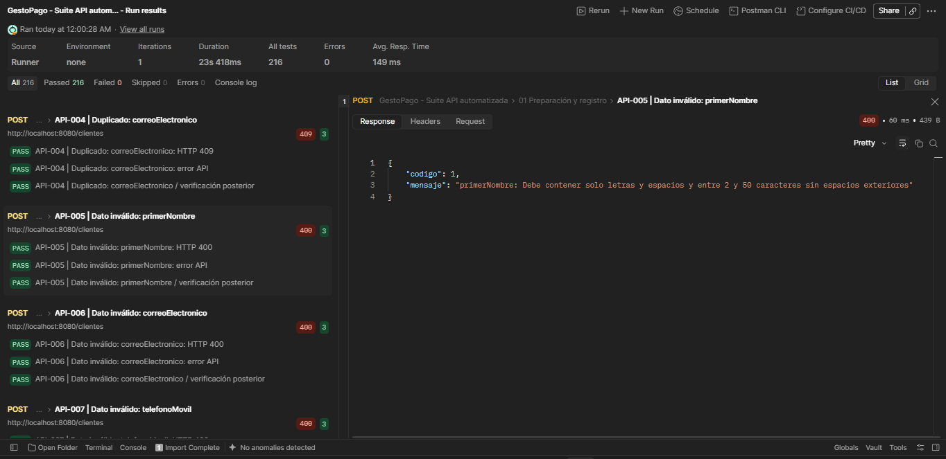 Ejecución: 09/10/2026, 00:00:28 (México). JSON: API-005 | Dato inválido: primerNombre. Captura de respuesta debajo: Captura de pantalla 2026-10-09 001540.png. Cuerpo enviado: captura en F12.
API-006 | Clientes | Dato inválido: correoElectronico | POST | http://localhost:8080/clientes | 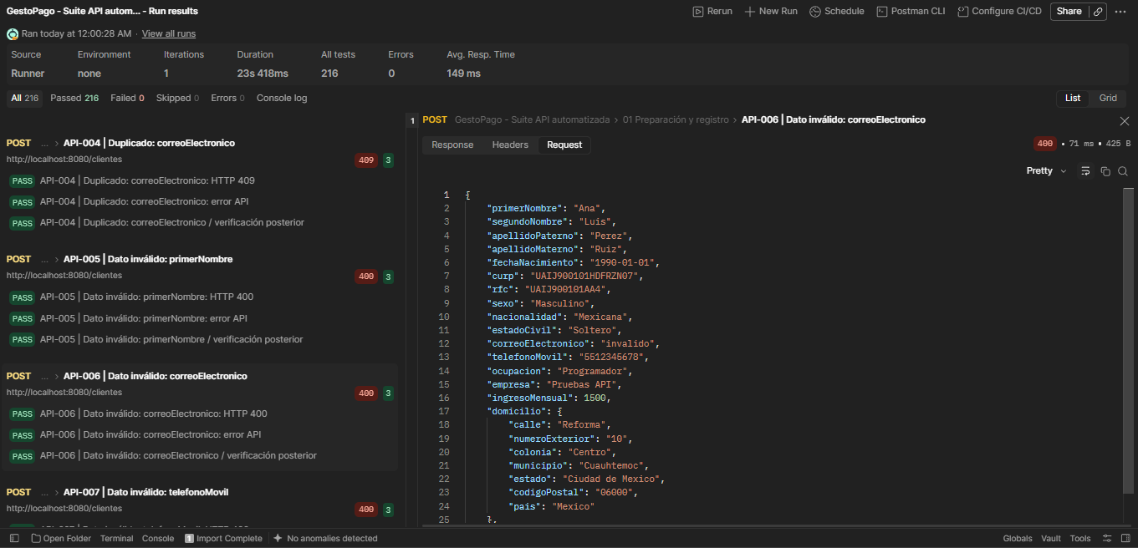 Registro base con {"correoElectronico":"invalido"}. CURP, RFC y correo nuevos por solicitud. Cuerpo enviado visible en la captura Request debajo. | HTTP 400. codigo=1; no registra cliente. | HTTP 400. 3 validaciones registradas en JSON, todas aprobadas. Tiempo: 71 ms. Dato inválido: correoElectronico: HTTP 400 Dato inválido: correoElectronico: error API Dato inválido: correoElectronico / verificación posterior Respuesta visible en captura: codigo=1; correoElectronico: debe ser una dirección de correo electrónico con formato correcto | Automatizada (Postman Runner) | Aprobado | 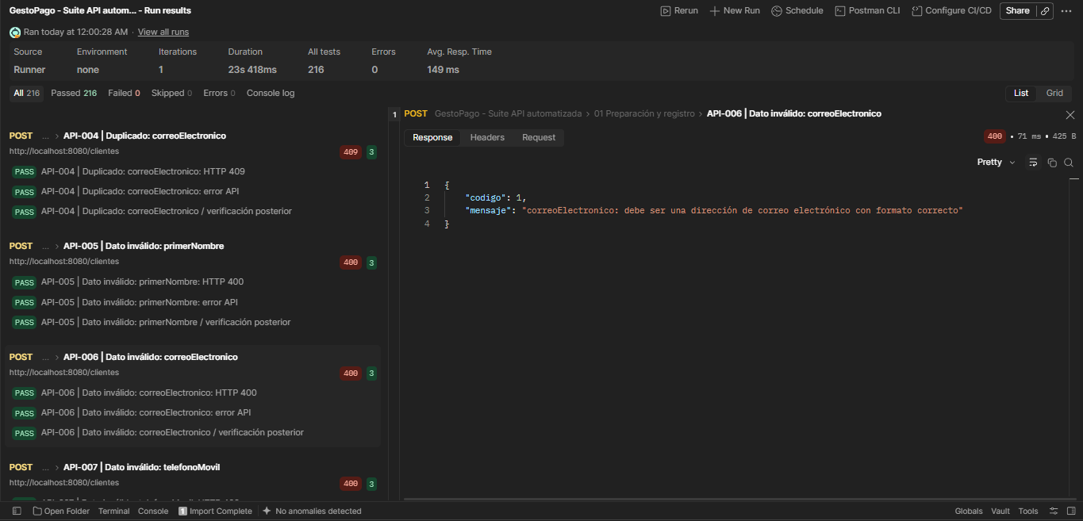 Ejecución: 09/10/2026, 00:00:28 (México). JSON: API-006 | Dato inválido: correoElectronico. Captura de respuesta debajo: Captura de pantalla 2026-10-09 001605.png. Cuerpo enviado: captura en F13.
API-007 | Clientes | Dato inválido: telefonoMovil | POST | http://localhost:8080/clientes | 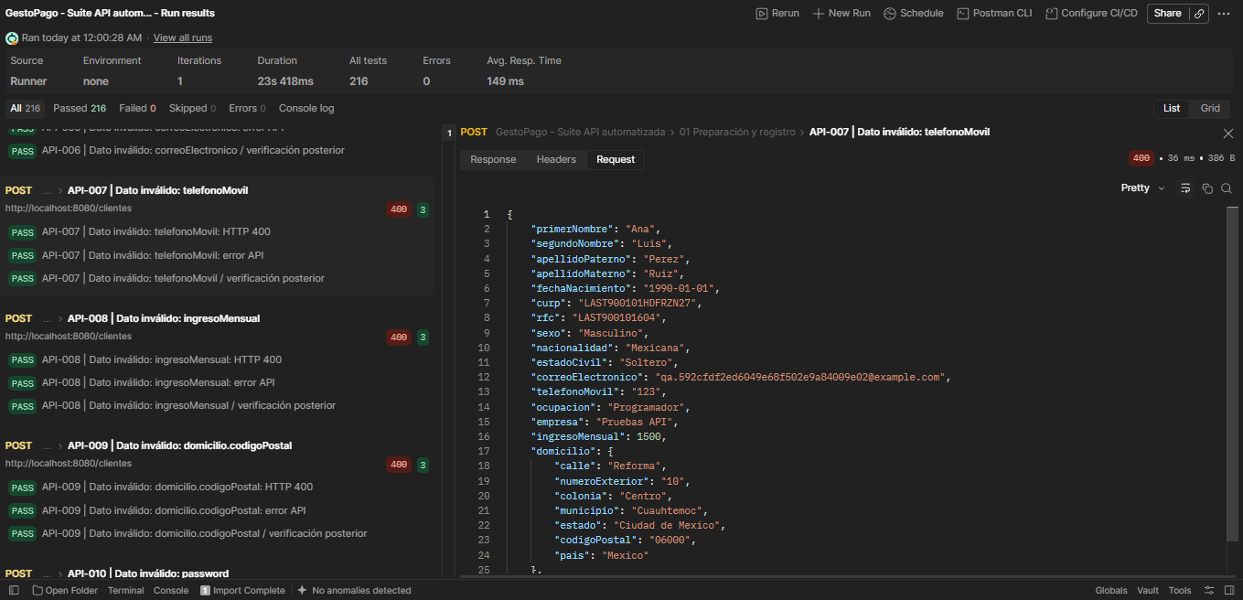 Registro base con {"telefonoMovil":"123"}. CURP, RFC y correo nuevos por solicitud. Cuerpo enviado visible en la captura Request debajo. | HTTP 400. codigo=1; no registra cliente. | HTTP 400. 3 validaciones registradas en JSON, todas aprobadas. Tiempo: 36 ms. Dato inválido: telefonoMovil: HTTP 400 Dato inválido: telefonoMovil: error API Dato inválido: telefonoMovil / verificación posterior Respuesta visible en captura: codigo=1; telefonoMovil: debe coincidir con [0-9]{10} | Automatizada (Postman Runner) | Aprobado | 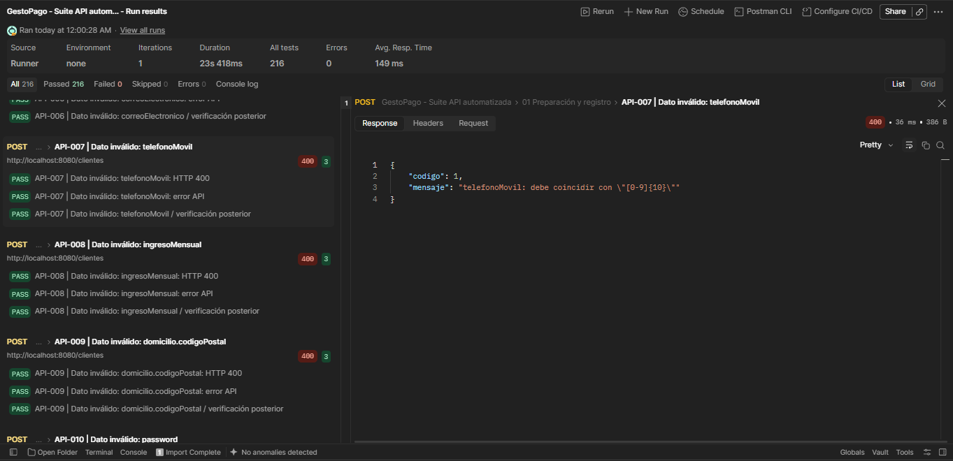 Ejecución: 09/10/2026, 00:00:28 (México). JSON: API-007 | Dato inválido: telefonoMovil. Captura de respuesta debajo: Captura de pantalla 2026-10-09 001628.png. Cuerpo enviado: captura en F14.
API-008 | Clientes | Dato inválido: ingresoMensual | POST | http://localhost:8080/clientes | 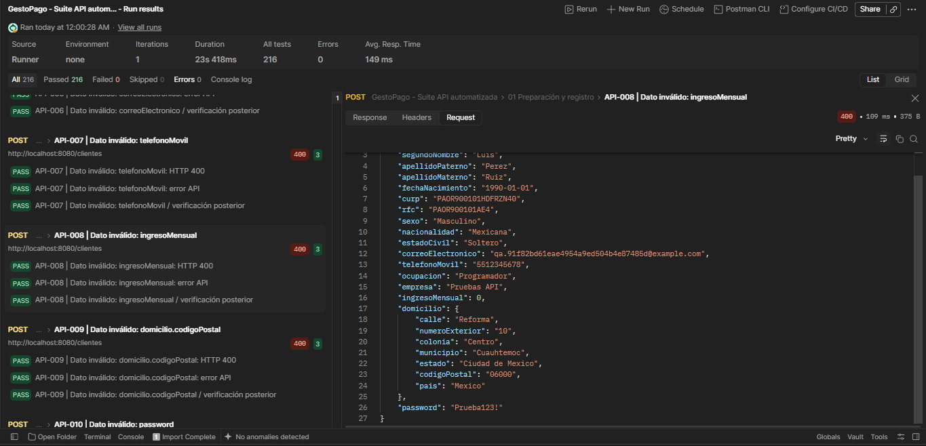 Registro base con {"ingresoMensual":0}. CURP, RFC y correo nuevos por solicitud. Cuerpo enviado visible en la captura Request debajo. | HTTP 400. codigo=1; no registra cliente. | HTTP 400. 3 validaciones registradas en JSON, todas aprobadas. Tiempo: 109 ms. Dato inválido: ingresoMensual: HTTP 400 Dato inválido: ingresoMensual: error API Dato inválido: ingresoMensual / verificación posterior Respuesta visible en captura: {"codigo":1,"mensaje":"ingresoMensual: debe ser mayor que 0"} | Automatizada (Postman Runner) | Aprobado | 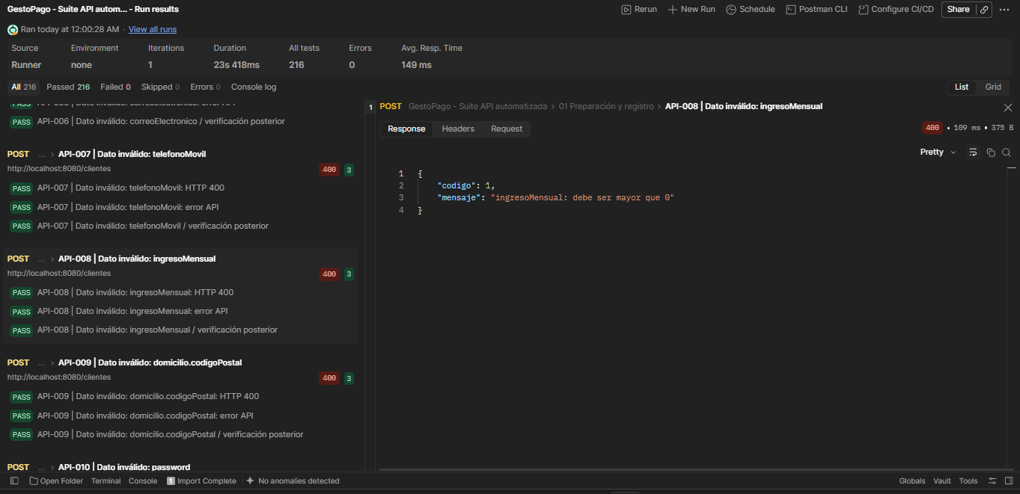 Ejecución: 09/10/2026, 00:00:28 (México). JSON: API-008 | Dato inválido: ingresoMensual. Captura de respuesta debajo: Captura de pantalla 2026-10-09 001650.png. Cuerpo enviado: captura en F15.
API-009 | Clientes | Dato inválido: domicilio.codigoPostal | POST | http://localhost:8080/clientes | Registro base con {"domicilio.codigoPostal":"6000"}. CURP, RFC y correo nuevos por solicitud. Plantilla del cuerpo en la fila 89; el JSON del Runner no incluye el cuerpo enviado. | HTTP 400. codigo=1; no registra cliente. | HTTP 400. 3 validaciones registradas en JSON, todas aprobadas. Tiempo: 27 ms. Dato inválido: domicilio.codigoPostal: HTTP 400 Dato inválido: domicilio.codigoPostal: error API Dato inválido: domicilio.codigoPostal / verificación posterior | Automatizada (Postman Runner) | Aprobado | Ejecución: 09/10/2026, 00:00:28 (México). JSON: API-009 | Dato inválido: domicilio.codigoPostal. Ejecución visible en la lista izquierda de K14 (API-007). El panel derecho de esa captura corresponde a otro caso. Detalle de esta fila contrastado con el JSON.
API-010 | Clientes | Dato inválido: password | POST | http://localhost:8080/clientes | 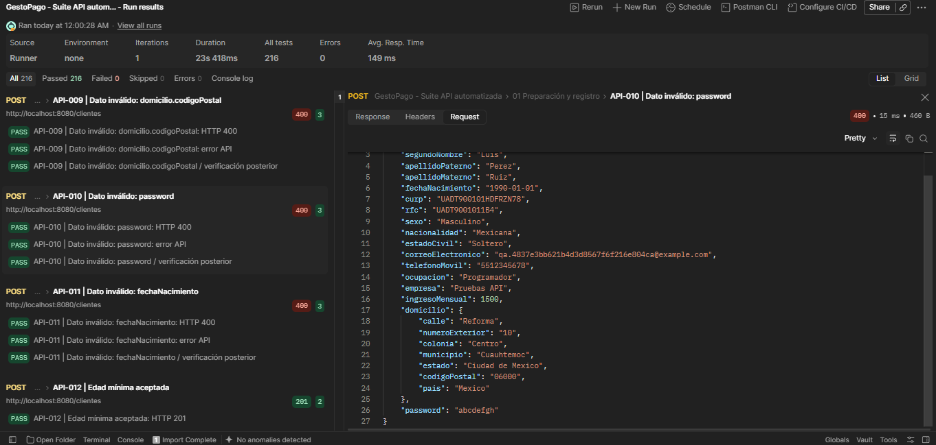 Registro base con {"password":"abcdefgh"}. CURP, RFC y correo nuevos por solicitud. Cuerpo enviado visible en la captura Request debajo. | HTTP 400. codigo=1; no registra cliente. | HTTP 400. 3 validaciones registradas en JSON, todas aprobadas. Tiempo: 15 ms. Dato inválido: password: HTTP 400 Dato inválido: password: error API Dato inválido: password / verificación posterior Respuesta visible en captura: codigo=1; Contraseña inválida: mínimo 8 caracteres, mayúscula, minúscula, número y carácter especial; máximo 72 bytes UTF-8 | Automatizada (Postman Runner) | Aprobado | 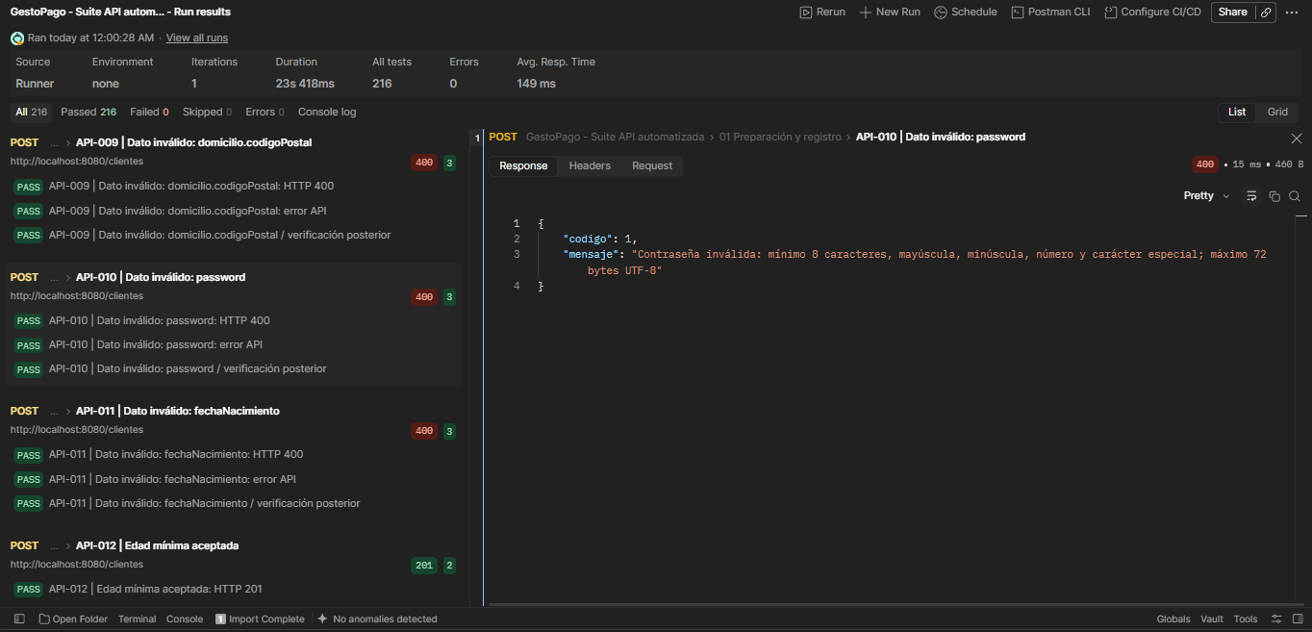 Ejecución: 09/10/2026, 00:00:28 (México). JSON: API-010 | Dato inválido: password. Captura de respuesta debajo: Captura de pantalla 2026-10-09 001710.png. Cuerpo enviado: captura en F17.
API-011 | Clientes | Dato inválido: fechaNacimiento | POST | http://localhost:8080/clientes | 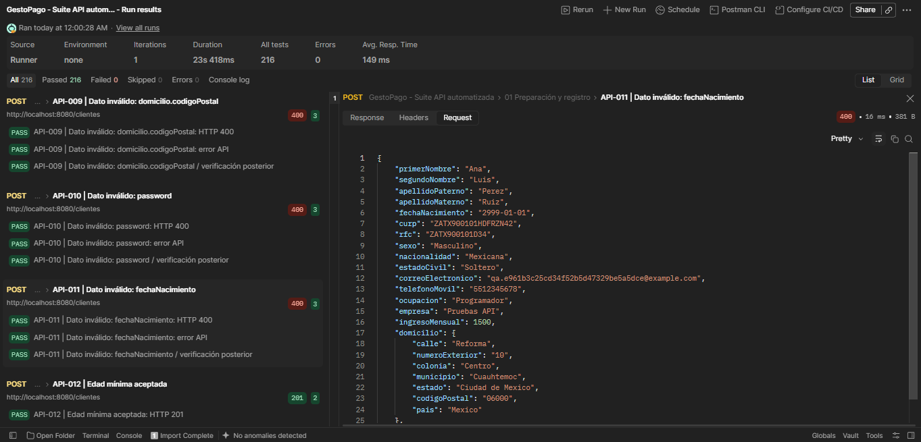 Registro base con {"fechaNacimiento":"2999-01-01"}. CURP, RFC y correo nuevos por solicitud. Cuerpo enviado visible en la captura Request debajo. | HTTP 400. codigo=1; no registra cliente. | HTTP 400. 3 validaciones registradas en JSON, todas aprobadas. Tiempo: 16 ms. Dato inválido: fechaNacimiento: HTTP 400 Dato inválido: fechaNacimiento: error API Dato inválido: fechaNacimiento / verificación posterior Respuesta visible en captura: {"codigo":1,"mensaje":"fechaNacimiento: debe ser una fecha pasada"} | Automatizada (Postman Runner) | Aprobado | 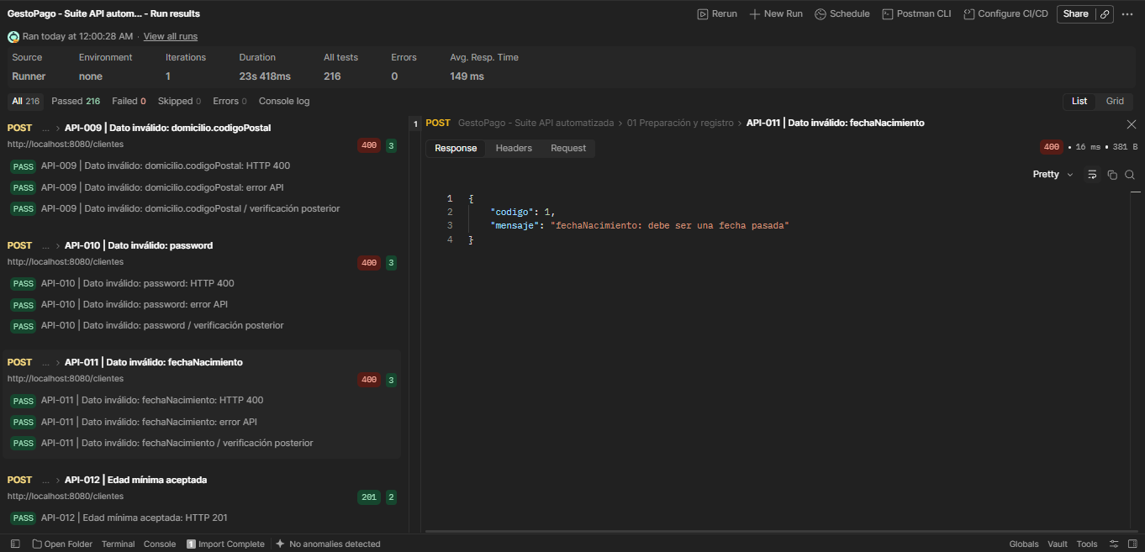 Ejecución: 09/10/2026, 00:00:28 (México). JSON: API-011 | Dato inválido: fechaNacimiento. Captura de respuesta debajo: Captura de pantalla 2026-10-09 001733.png. Cuerpo enviado: captura en F18.
API-012 | Clientes | Edad mínima aceptada | POST | http://localhost:8080/clientes | 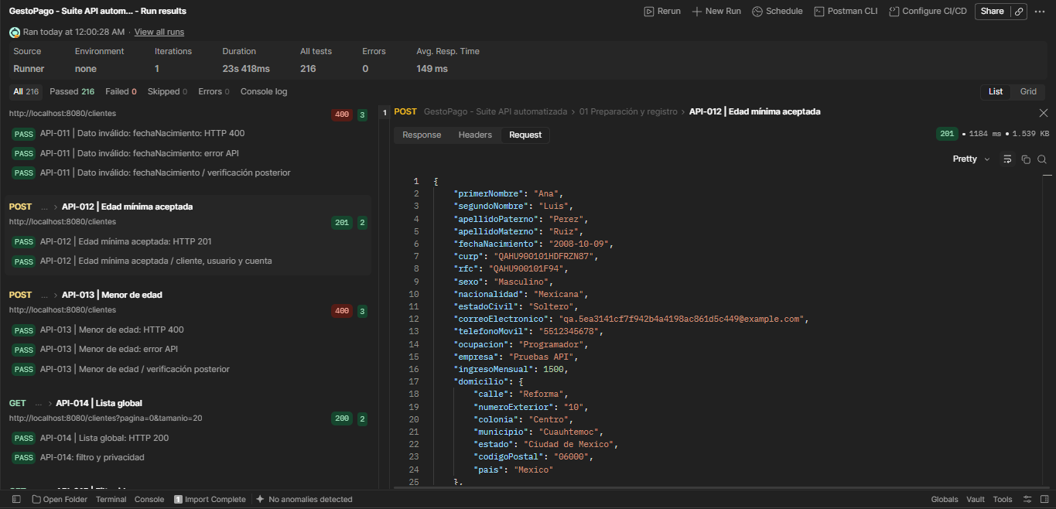 Registro base con {"fechaNacimiento":"2008-10-09"}. CURP, RFC y correo nuevos por solicitud. Cuerpo enviado visible en la captura Request debajo. | HTTP 201. Registro válido. | HTTP 201. 2 validaciones registradas en JSON, todas aprobadas. Tiempo: 1184 ms. Edad mínima aceptada: HTTP 201 Edad mínima aceptada / cliente, usuario y cuenta | Automatizada (Postman Runner) | Aprobado | 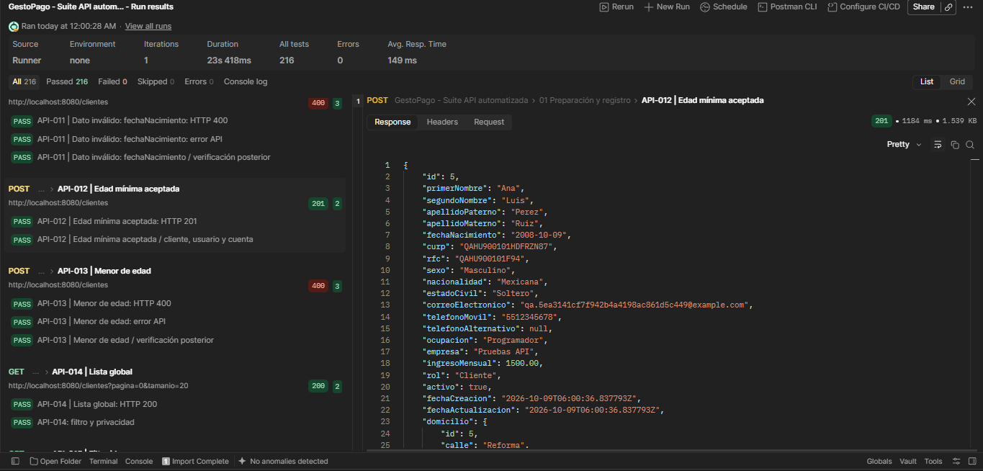 Ejecución: 09/10/2026, 00:00:28 (México). JSON: API-012 | Edad mínima aceptada. Captura de respuesta debajo: Captura de pantalla 2026-10-09 001816.png. Cuerpo enviado: captura en F19.
API-013 | Clientes | Menor de edad | POST | http://localhost:8080/clientes | 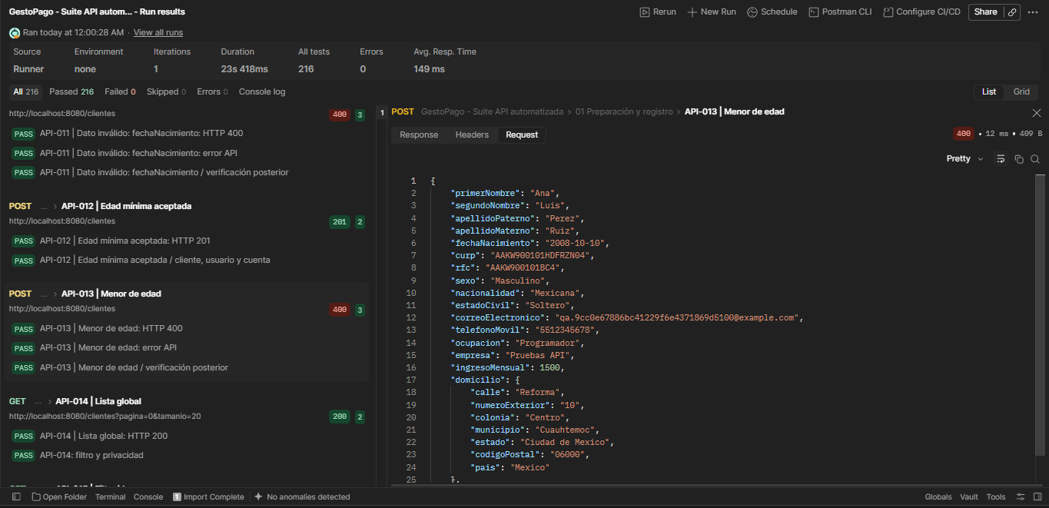 Registro base con {"fechaNacimiento":"2008-10-10"}. CURP, RFC y correo nuevos por solicitud. Cuerpo enviado visible en la captura Request debajo. | HTTP 400. Rechaza registro. | HTTP 400. 3 validaciones registradas en JSON, todas aprobadas. Tiempo: 12 ms. Menor de edad: HTTP 400 Menor de edad: error API Menor de edad / verificación posterior Respuesta visible en captura: {"codigo":1,"mensaje":"El cliente debe tener al menos 18 años y la fecha no puede ser futura"} | Automatizada (Postman Runner) | Aprobado | 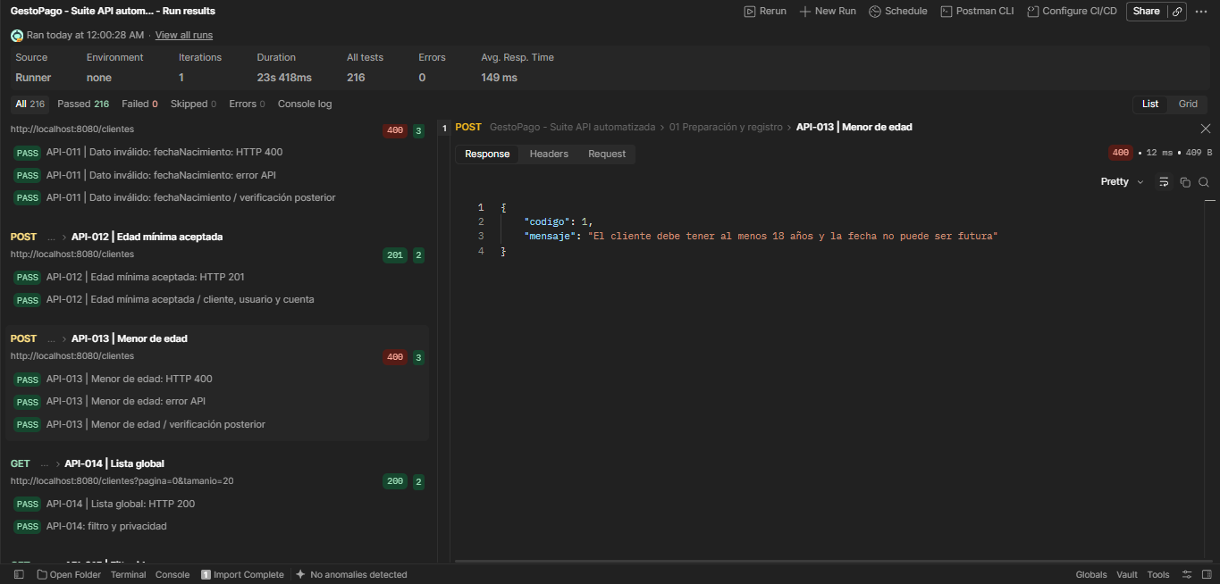 Ejecución: 09/10/2026, 00:00:28 (México). JSON: API-013 | Menor de edad. Captura de respuesta debajo: Captura de pantalla 2026-10-09 001832.png. Cuerpo enviado: captura en F20.
API-014 | Clientes | Lista global | GET | http://localhost:8080/clientes?pagina=0&tamanio=20 | Sin cuerpo de petición. | HTTP 200. Page con resumen; sin credenciales ni datos completos del detalle. | HTTP 200. 2 validaciones registradas en JSON, todas aprobadas. Tiempo: 149 ms. Lista global: HTTP 200 : filtro y privacidad | Automatizada (Postman Runner) | Aprobado | 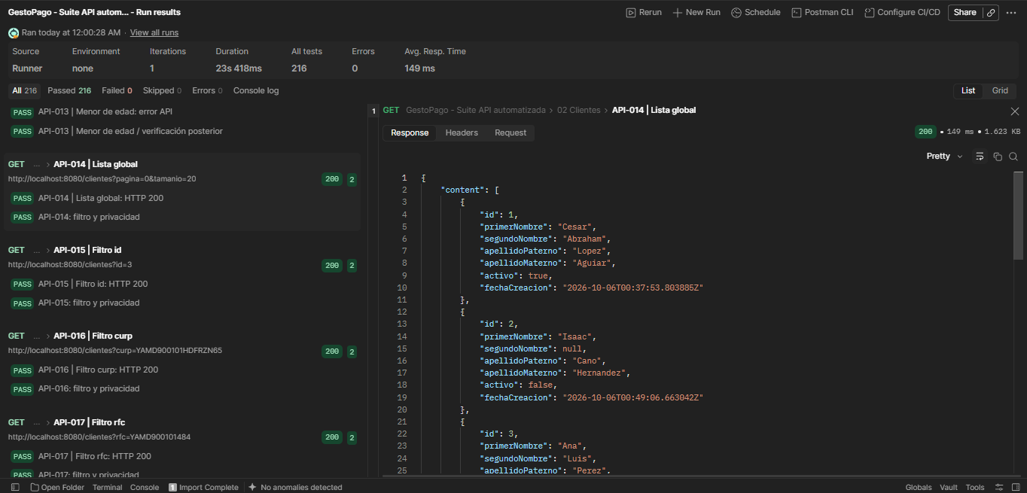 Ejecución: 09/10/2026, 00:00:28 (México). JSON: API-014 | Lista global. Captura de respuesta debajo: Captura de pantalla 2026-10-09 001849.png.
API-015 | Clientes | Filtro id | GET | http://localhost:8080/clientes?id=3 | Sin cuerpo de petición. | HTTP 200. Page de detalles; todos cumplen filtro; fechas inclusivas en zona Mexico City. | HTTP 200. 2 validaciones registradas en JSON, todas aprobadas. Tiempo: 72 ms. Filtro id: HTTP 200 : filtro y privacidad | Automatizada (Postman Runner) | Aprobado | 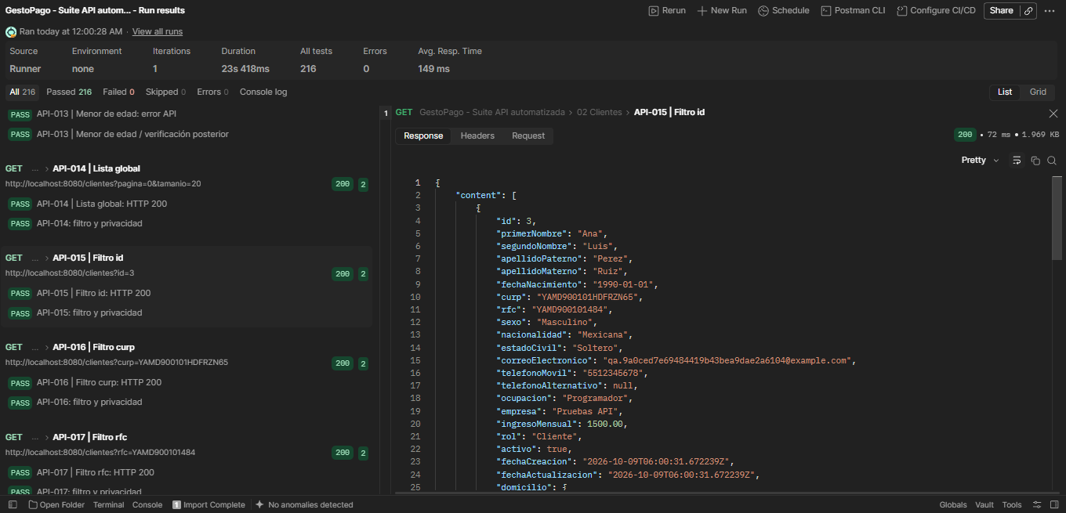 Ejecución: 09/10/2026, 00:00:28 (México). JSON: API-015 | Filtro id. Captura de respuesta debajo: Captura de pantalla 2026-10-09 001905.png.
API-016 | Clientes | Filtro curp | GET | http://localhost:8080/clientes?curp=YAMD900101HDFRZN65 | Sin cuerpo de petición. | HTTP 200. Page de detalles; todos cumplen filtro; fechas inclusivas en zona Mexico City. | HTTP 200. 2 validaciones registradas en JSON, todas aprobadas. Tiempo: 53 ms. Filtro curp: HTTP 200 : filtro y privacidad | Automatizada (Postman Runner) | Aprobado | 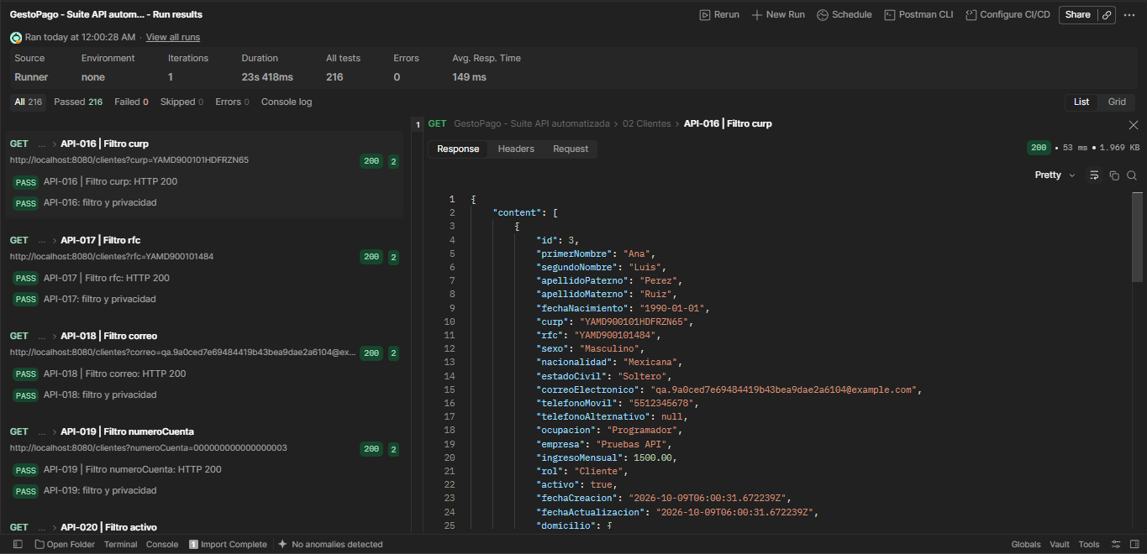 Ejecución: 09/10/2026, 00:00:28 (México). JSON: API-016 | Filtro curp. Captura de respuesta debajo: Captura de pantalla 2026-10-09 001916.png.
API-017 | Clientes | Filtro rfc | GET | http://localhost:8080/clientes?rfc=YAMD900101484 | Sin cuerpo de petición. | HTTP 200. Page de detalles; todos cumplen filtro; fechas inclusivas en zona Mexico City. | HTTP 200. 2 validaciones registradas en JSON, todas aprobadas. Tiempo: 53 ms. Filtro rfc: HTTP 200 : filtro y privacidad | Automatizada (Postman Runner) | Aprobado | 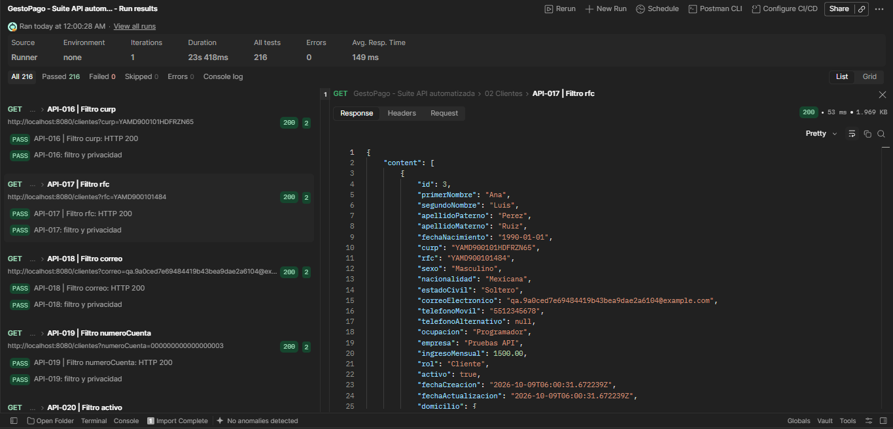 Ejecución: 09/10/2026, 00:00:28 (México). JSON: API-017 | Filtro rfc. Captura de respuesta debajo: Captura de pantalla 2026-10-09 001923.png.
API-018 | Clientes | Filtro correo | GET | http://localhost:8080/clientes?correo=qa.9a0ced7e69484419b43bea9dae2a6104@example.com | Sin cuerpo de petición. | HTTP 200. Page de detalles; todos cumplen filtro; fechas inclusivas en zona Mexico City. | HTTP 200. 2 validaciones registradas en JSON, todas aprobadas. Tiempo: 69 ms. Filtro correo: HTTP 200 : filtro y privacidad | Automatizada (Postman Runner) | Aprobado | 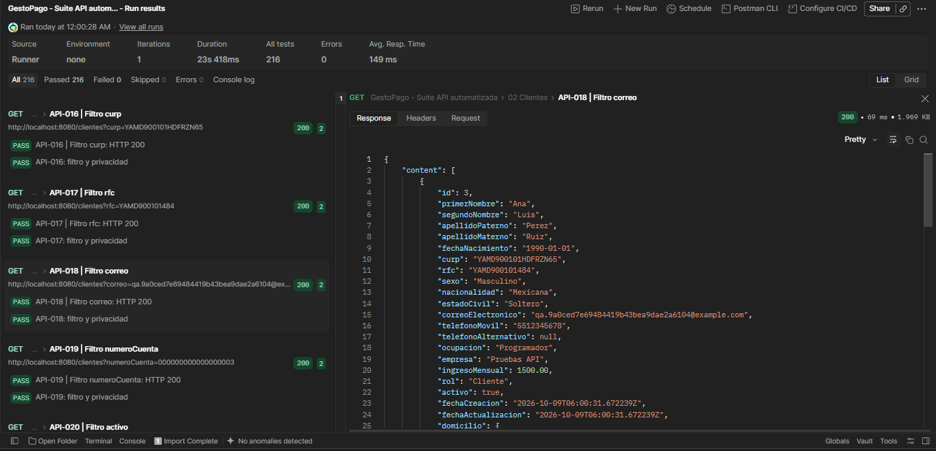 Ejecución: 09/10/2026, 00:00:28 (México). JSON: API-018 | Filtro correo. Captura de respuesta debajo: Captura de pantalla 2026-10-09 001929.png.
API-019 | Clientes | Filtro numeroCuenta | GET | http://localhost:8080/clientes?numeroCuenta=000000000000000003 | Sin cuerpo de petición. | HTTP 200. Page de detalles; todos cumplen filtro; fechas inclusivas en zona Mexico City. | HTTP 200. 2 validaciones registradas en JSON, todas aprobadas. Tiempo: 50 ms. Filtro numeroCuenta: HTTP 200 : filtro y privacidad | Automatizada (Postman Runner) | Aprobado | 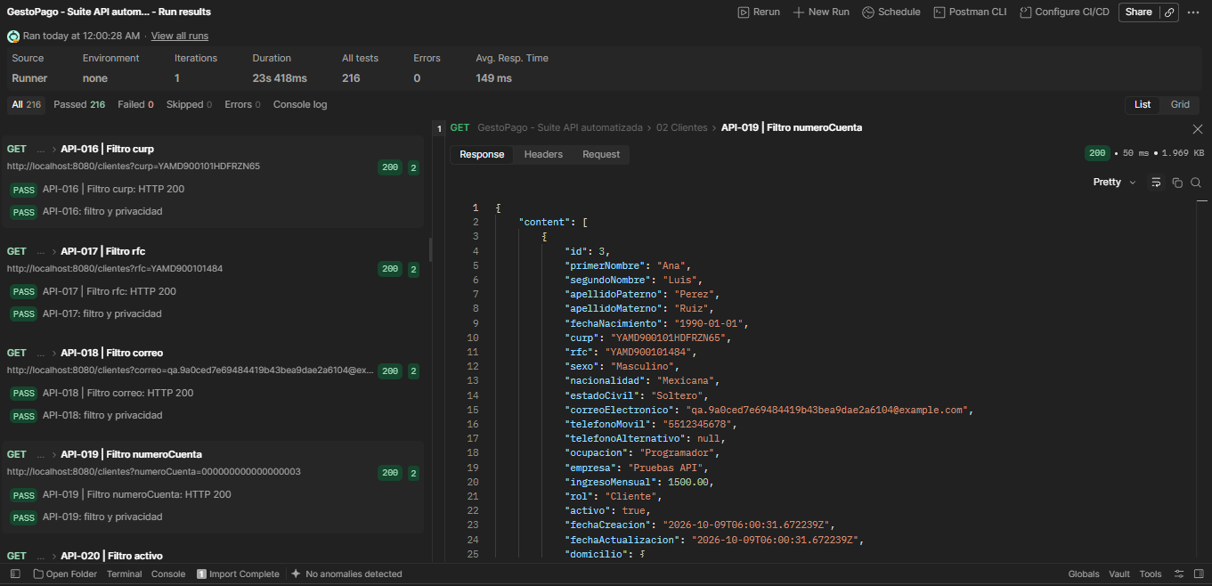 Ejecución: 09/10/2026, 00:00:28 (México). JSON: API-019 | Filtro numeroCuenta. Captura de respuesta debajo: Captura de pantalla 2026-10-09 001935.png.
API-020 | Clientes | Filtro activo | GET | http://localhost:8080/clientes?activo=true | Sin cuerpo de petición. | HTTP 200. Page de detalles; todos cumplen filtro; fechas inclusivas en zona Mexico City. | HTTP 200. 2 validaciones registradas en JSON, todas aprobadas. Tiempo: 60 ms. Filtro activo: HTTP 200 : filtro y privacidad | Automatizada (Postman Runner) | Aprobado | 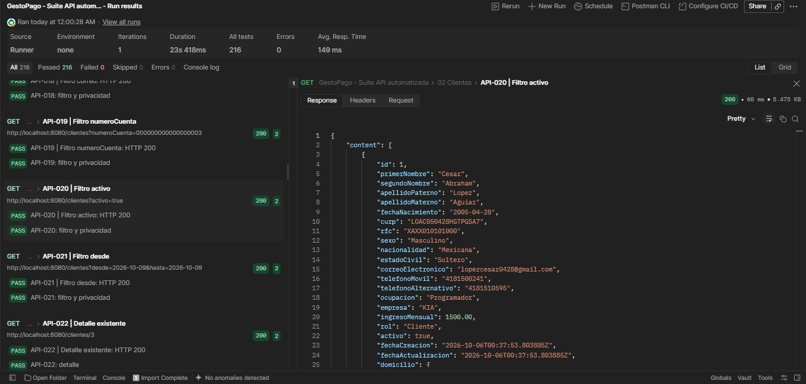 Ejecución: 09/10/2026, 00:00:28 (México). JSON: API-020 | Filtro activo. Captura de respuesta debajo: Captura de pantalla 2026-10-09 001943.png.
API-021 | Clientes | Filtro desde | GET | http://localhost:8080/clientes?desde=2026-10-09&hasta=2026-10-09 | Sin cuerpo de petición. | HTTP 200. Page de detalles; todos cumplen filtro; fechas inclusivas en zona Mexico City. | HTTP 200. 2 validaciones registradas en JSON, todas aprobadas. Tiempo: 132 ms. Filtro desde: HTTP 200 : filtro y privacidad | Automatizada (Postman Runner) | Aprobado | 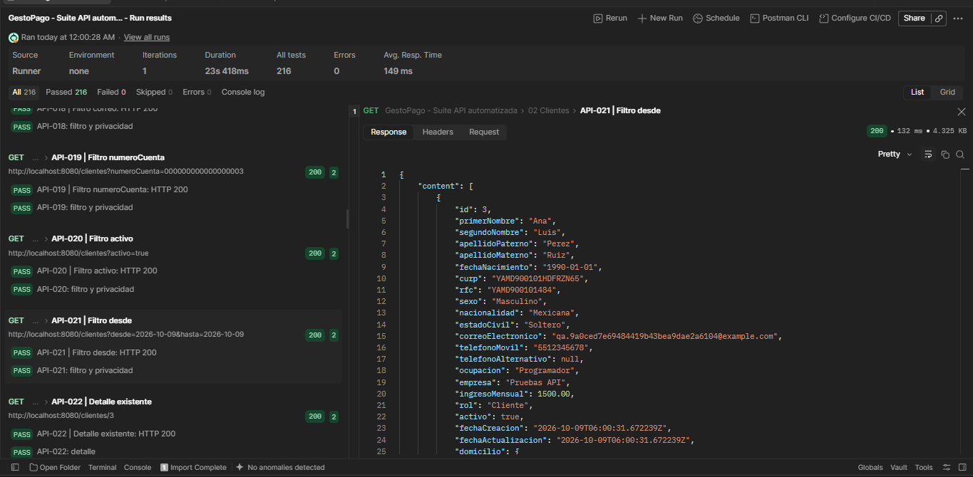 Ejecución: 09/10/2026, 00:00:28 (México). JSON: API-021 | Filtro desde. Captura de respuesta debajo: Captura de pantalla 2026-10-09 001954.png.
API-022 | Clientes | Detalle existente | GET | http://localhost:8080/clientes/3 | Sin cuerpo de petición. | HTTP 200. id correcto, domicilio, usuario y cuentas; sin password ni passwordHash. | HTTP 200. 2 validaciones registradas en JSON, todas aprobadas. Tiempo: 55 ms. Detalle existente: HTTP 200 : detalle | Automatizada (Postman Runner) | Aprobado | Ejecución: 09/10/2026, 00:00:28 (México). JSON: API-022 | Detalle existente. Ejecución visible en la lista izquierda de K27 (API-020). El panel derecho de esa captura corresponde a otro caso. Detalle de esta fila contrastado con el JSON.
API-023 | Clientes | Detalle inexistente | GET | http://localhost:8080/clientes/2147483647 | Sin cuerpo de petición. | HTTP 404. codigo=1. | HTTP 404. 2 validaciones registradas en JSON, todas aprobadas. Tiempo: 35 ms. Detalle inexistente: HTTP 404 Detalle inexistente: error API | Automatizada (Postman Runner) | Aprobado | 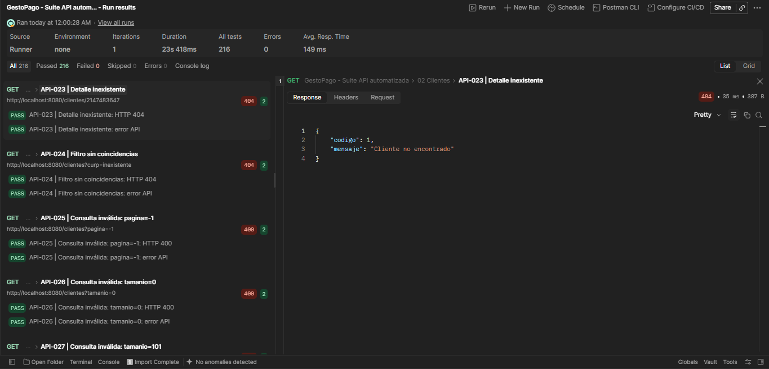 Ejecución: 09/10/2026, 00:00:28 (México). JSON: API-023 | Detalle inexistente. Captura de respuesta debajo: Captura de pantalla 2026-10-09 002012.png.
API-024 | Clientes | Filtro sin coincidencias | GET | http://localhost:8080/clientes?curp=inexistente | Sin cuerpo de petición. | HTTP 404. codigo=1; no lista vacía en consulta filtrada. | HTTP 404. 2 validaciones registradas en JSON, todas aprobadas. Tiempo: 27 ms. Filtro sin coincidencias: HTTP 404 Filtro sin coincidencias: error API | Automatizada (Postman Runner) | Aprobado | Ejecución: 09/10/2026, 00:00:28 (México). JSON: API-024 | Filtro sin coincidencias. Ejecución visible en la lista izquierda de K30 (API-023). El panel derecho de esa captura corresponde a otro caso. Detalle de esta fila contrastado con el JSON.
API-025 | Clientes | Consulta inválida: pagina=-1 | GET | http://localhost:8080/clientes?pagina=-1 | Sin cuerpo de petición. | HTTP 400. codigo=1. | HTTP 400. 2 validaciones registradas en JSON, todas aprobadas. Tiempo: 20 ms. Consulta inválida: pagina=-1: HTTP 400 Consulta inválida: pagina=-1: error API | Automatizada (Postman Runner) | Aprobado | Ejecución: 09/10/2026, 00:00:28 (México). JSON: API-025 | Consulta inválida: pagina=-1. Ejecución visible en la lista izquierda de K30 (API-023). El panel derecho de esa captura corresponde a otro caso. Detalle de esta fila contrastado con el JSON.
API-026 | Clientes | Consulta inválida: tamanio=0 | GET | http://localhost:8080/clientes?tamanio=0 | Sin cuerpo de petición. | HTTP 400. codigo=1. | HTTP 400. 2 validaciones registradas en JSON, todas aprobadas. Tiempo: 31 ms. Consulta inválida: tamanio=0: HTTP 400 Consulta inválida: tamanio=0: error API | Automatizada (Postman Runner) | Aprobado | Ejecución: 09/10/2026, 00:00:28 (México). JSON: API-026 | Consulta inválida: tamanio=0. Ejecución visible en la lista izquierda de K30 (API-023). El panel derecho de esa captura corresponde a otro caso. Detalle de esta fila contrastado con el JSON.
API-027 | Clientes | Consulta inválida: tamanio=101 | GET | http://localhost:8080/clientes?tamanio=101 | Sin cuerpo de petición. | HTTP 400. codigo=1. | HTTP 400. 2 validaciones registradas en JSON, todas aprobadas. Tiempo: 20 ms. Consulta inválida: tamanio=101: HTTP 400 Consulta inválida: tamanio=101: error API | Automatizada (Postman Runner) | Aprobado | Ejecución: 09/10/2026, 00:00:28 (México). JSON: API-027 | Consulta inválida: tamanio=101. Evidencia de ejecución en el JSON exportado. Sin captura individual de este caso.
API-028 | Clientes | Consulta inválida: desde=2026-10-08&hasta=2026-10-07 | GET | http://localhost:8080/clientes?desde=2026-10-08&hasta=2026-10-07 | Sin cuerpo de petición. | HTTP 400. codigo=1. | HTTP 400. 2 validaciones registradas en JSON, todas aprobadas. Tiempo: 22 ms. Consulta inválida: desde=2026-10-08&hasta=2026-10-07: HTTP 400 Consulta inválida: desde=2026-10-08&hasta=2026-10-07: error API | Automatizada (Postman Runner) | Aprobado | Ejecución: 09/10/2026, 00:00:28 (México). JSON: API-028 | Consulta inválida: desde=2026-10-08&hasta=2026-10-07. Evidencia de ejecución en el JSON exportado. Sin captura individual de este caso.
API-029 | Clientes | Consulta inválida: desconocido=1 | GET | http://localhost:8080/clientes?desconocido=1 | Sin cuerpo de petición. | HTTP 400. codigo=1. | HTTP 400. 2 validaciones registradas en JSON, todas aprobadas. Tiempo: 28 ms. Consulta inválida: desconocido=1: HTTP 400 Consulta inválida: desconocido=1: error API | Automatizada (Postman Runner) | Aprobado | Ejecución: 09/10/2026, 00:00:28 (México). JSON: API-029 | Consulta inválida: desconocido=1. Evidencia de ejecución en el JSON exportado. Sin captura individual de este caso.
API-030 | Clientes | Modificar solo campos enviados | PATCH | http://localhost:8080/clientes/3 | 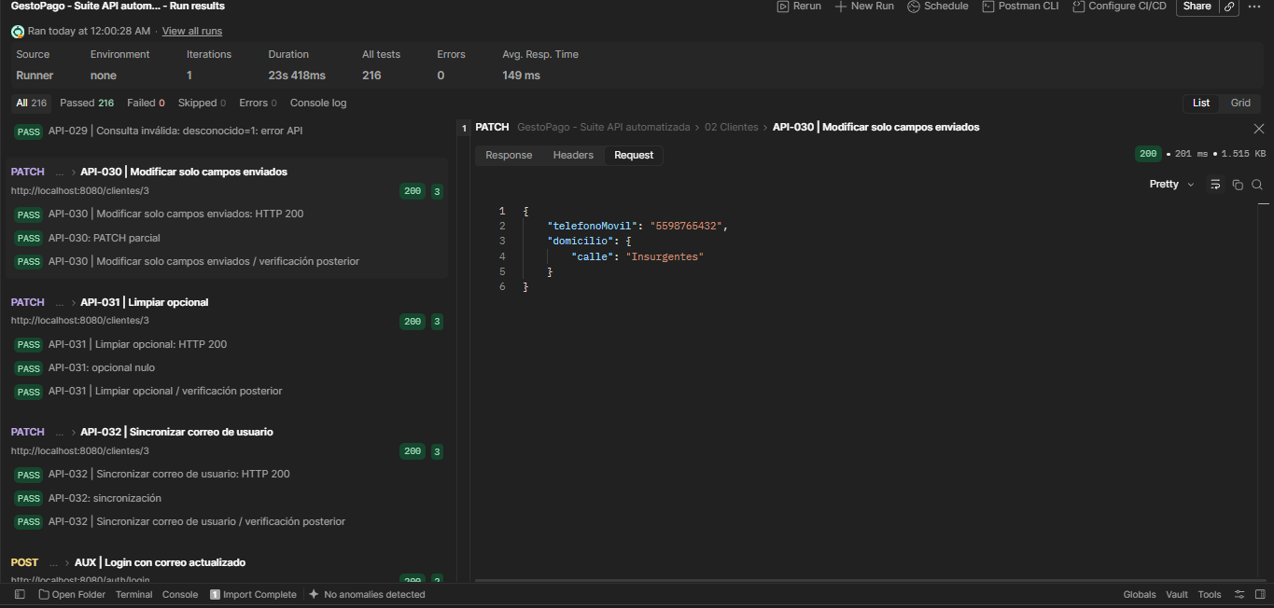 Content-Type: application/json Cuerpo de petición: {"telefonoMovil":"5598765432","domicilio":{"calle":"Insurgentes"}} | HTTP 200. GET posterior conserva campos omitidos e identificadores; cambia teléfono y calle. | HTTP 200. 3 validaciones registradas en JSON, todas aprobadas. Tiempo: 201 ms. Modificar solo campos enviados: HTTP 200 : PATCH parcial Modificar solo campos enviados / verificación posterior | Automatizada (Postman Runner) | Aprobado | 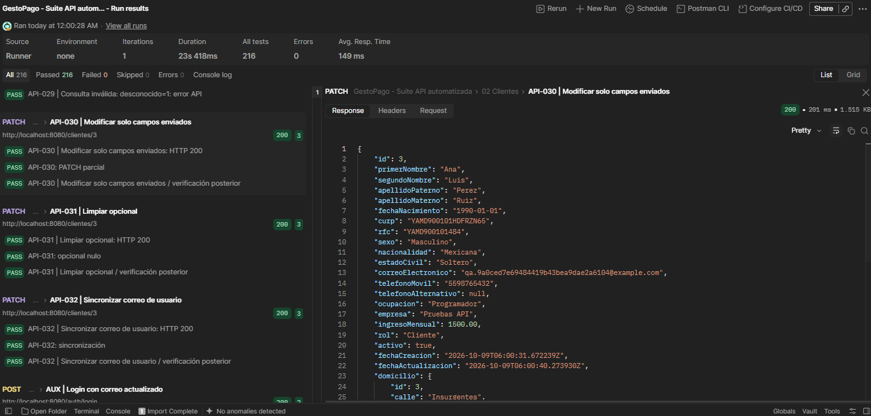 Ejecución: 09/10/2026, 00:00:28 (México). JSON: API-030 | Modificar solo campos enviados. Captura de respuesta debajo: Captura de pantalla 2026-10-09 002112.png. Cuerpo enviado: captura en F37.
API-031 | Clientes | Limpiar opcional | PATCH | http://localhost:8080/clientes/3 | Content-Type: application/json Cuerpo de petición: {"segundoNombre":null} | HTTP 200. segundoNombre=null; otros campos conservados. | HTTP 200. 3 validaciones registradas en JSON, todas aprobadas. Tiempo: 76 ms. Limpiar opcional: HTTP 200 : opcional nulo Limpiar opcional / verificación posterior | Automatizada (Postman Runner) | Aprobado | Ejecución: 09/10/2026, 00:00:28 (México). JSON: API-031 | Limpiar opcional. Ejecución visible en la lista izquierda de K37 (API-030). El panel derecho de esa captura corresponde a otro caso. Detalle de esta fila contrastado con el JSON.
API-032 | Clientes | Sincronizar correo de usuario | PATCH | http://localhost:8080/clientes/3 | Content-Type: application/json Cuerpo de petición: {"correoElectronico":"nuevo.qa.9a0ced7e69484419b43bea9dae2a6104@example.com"} | HTTP 200. GET refleja correo nuevo en cliente y usuario; login auxiliar con nuevo correo funciona. | HTTP 200. 3 validaciones registradas en JSON, todas aprobadas. Tiempo: 102 ms. Sincronizar correo de usuario: HTTP 200 : sincronización Sincronizar correo de usuario / verificación posterior | Automatizada (Postman Runner) | Aprobado | Ejecución: 09/10/2026, 00:00:28 (México). JSON: API-032 | Sincronizar correo de usuario. Ejecución visible en la lista izquierda de K37 (API-030). El panel derecho de esa captura corresponde a otro caso. Detalle de esta fila contrastado con el JSON.
API-033 | Clientes | Campo protegido: curp | PATCH | http://localhost:8080/clientes/3 | 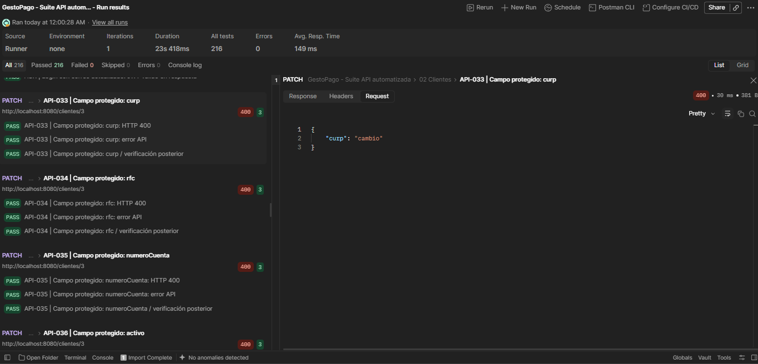 Content-Type: application/json Cuerpo de petición: {"curp":"cambio"} | HTTP 400. codigo=1; GET posterior confirma ausencia de cambios. | HTTP 400. 3 validaciones registradas en JSON, todas aprobadas. Tiempo: 30 ms. Campo protegido: curp: HTTP 400 Campo protegido: curp: error API Campo protegido: curp / verificación posterior Respuesta visible en captura: {"codigo":1,"mensaje":"Campo no permitido en actualización: curp"} | Automatizada (Postman Runner) | Aprobado | 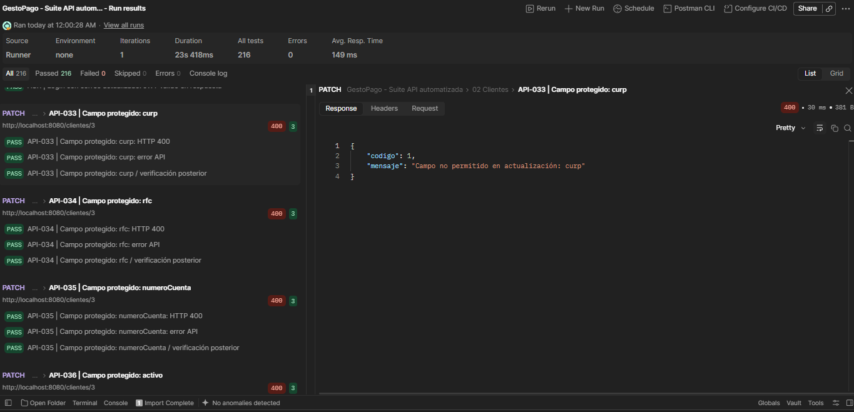 Ejecución: 09/10/2026, 00:00:28 (México). JSON: API-033 | Campo protegido: curp. Captura de respuesta debajo: Captura de pantalla 2026-10-09 002136.png. Cuerpo enviado: captura en F40.
API-034 | Clientes | Campo protegido: rfc | PATCH | http://localhost:8080/clientes/3 | 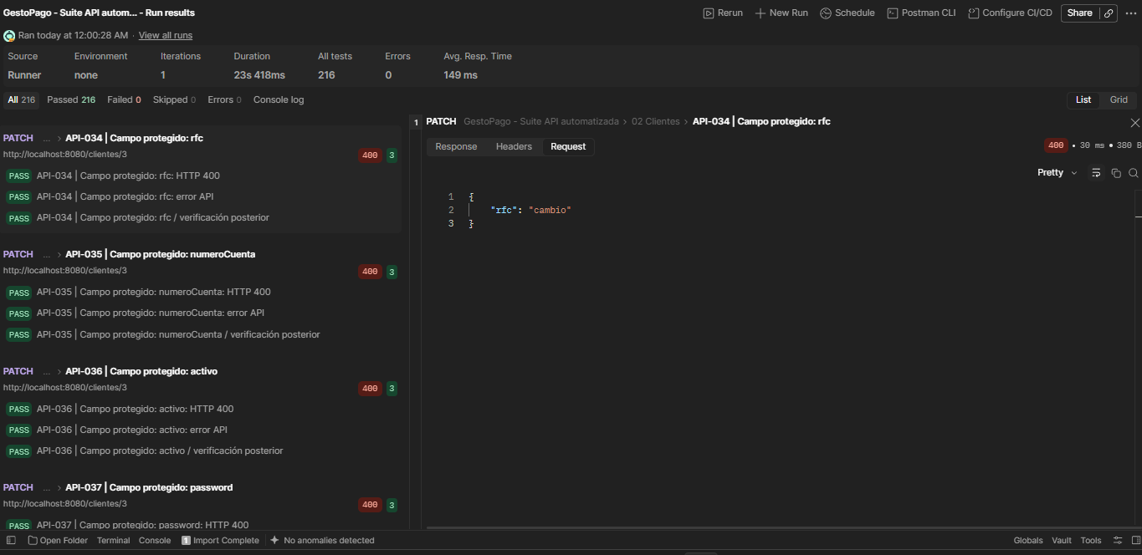 Content-Type: application/json Cuerpo de petición: {"rfc":"cambio"} | HTTP 400. codigo=1; GET posterior confirma ausencia de cambios. | HTTP 400. 3 validaciones registradas en JSON, todas aprobadas. Tiempo: 30 ms. Campo protegido: rfc: HTTP 400 Campo protegido: rfc: error API Campo protegido: rfc / verificación posterior Respuesta visible en captura: {"codigo":1,"mensaje":"Campo no permitido en actualización: rfc"} | Automatizada (Postman Runner) | Aprobado | 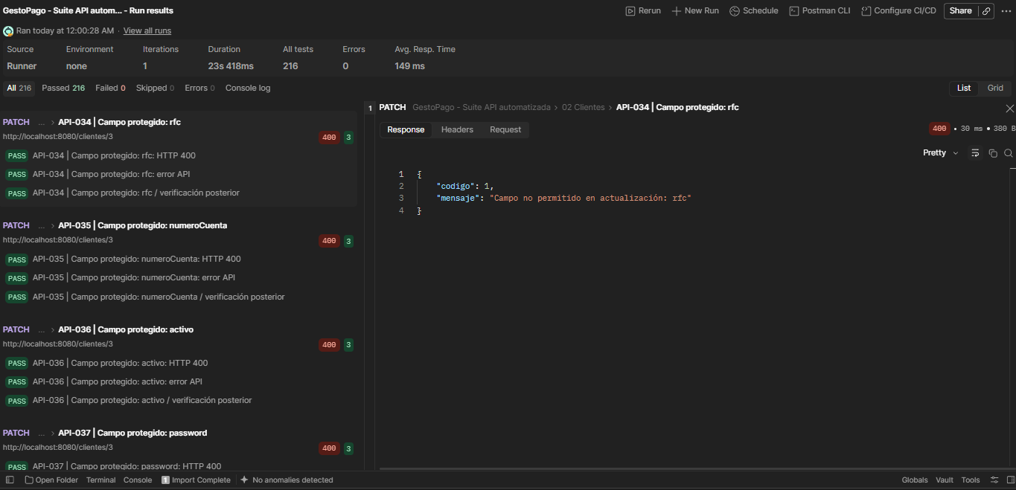 Ejecución: 09/10/2026, 00:00:28 (México). JSON: API-034 | Campo protegido: rfc. Captura de respuesta debajo: Captura de pantalla 2026-10-09 002156.png. Cuerpo enviado: captura en F41.
API-035 | Clientes | Campo protegido: numeroCuenta | PATCH | http://localhost:8080/clientes/3 |  Content-Type: application/json Cuerpo de petición: {"numeroCuenta":"cambio"} | HTTP 400. codigo=1; GET posterior confirma ausencia de cambios. | HTTP 400. 3 validaciones registradas en JSON, todas aprobadas. Tiempo: 26 ms. Campo protegido: numeroCuenta: HTTP 400 Campo protegido: numeroCuenta: error API Campo protegido: numeroCuenta / verificación posterior Respuesta visible en captura: {"codigo":1,"mensaje":"Campo no permitido en actualización: numeroCuenta"} | Automatizada (Postman Runner) | Aprobado |  Ejecución: 09/10/2026, 00:00:28 (México). JSON: API-035 | Campo protegido: numeroCuenta. Captura de respuesta debajo: Captura de pantalla 2026-10-09 002209.png. Cuerpo enviado: captura en F42.
API-036 | Clientes | Campo protegido: activo | PATCH | http://localhost:8080/clientes/3 | Content-Type: application/json Cuerpo de petición: {"activo":"cambio"} | HTTP 400. codigo=1; GET posterior confirma ausencia de cambios. | HTTP 400. 3 validaciones registradas en JSON, todas aprobadas. Tiempo: 30 ms. Campo protegido: activo: HTTP 400 Campo protegido: activo: error API Campo protegido: activo / verificación posterior | Automatizada (Postman Runner) | Aprobado | Ejecución: 09/10/2026, 00:00:28 (México). JSON: API-036 | Campo protegido: activo. Ejecución visible en la lista izquierda de K41 (API-034). El panel derecho de esa captura corresponde a otro caso. Detalle de esta fila contrastado con el JSON.
API-037 | Clientes | Campo protegido: password | PATCH | http://localhost:8080/clientes/3 | Content-Type: application/json Cuerpo de petición: {"password":"cambio"} | HTTP 400. codigo=1; GET posterior confirma ausencia de cambios. | HTTP 400. 3 validaciones registradas en JSON, todas aprobadas. Tiempo: 37 ms. Campo protegido: password: HTTP 400 Campo protegido: password: error API Campo protegido: password / verificación posterior | Automatizada (Postman Runner) | Aprobado | Ejecución: 09/10/2026, 00:00:28 (México). JSON: API-037 | Campo protegido: password. Evidencia de ejecución en el JSON exportado. Sin captura individual de este caso.
API-038 | Clientes | JSON no objeto | PATCH | http://localhost:8080/clientes/3 | Content-Type: application/json Cuerpos ejecutados: [], null y "texto". Los tres deben rechazarse sin cambios. | HTTP 400. codigo=1; no modifica. | HTTP 400 / 400 / 400. 9 validaciones registradas en JSON, todas aprobadas. Tiempos: 19 / 37 / 18 ms. JSON no objeto: HTTP 400 JSON no objeto: error API JSON no objeto / verificación posterior variante "texto": HTTP 400 variante "texto": error API variante "texto" / verificación posterior variante null: HTTP 400 variante null: error API variante null / verificación posterior | Automatizada (Postman Runner) | Aprobado | Ejecución: 09/10/2026, 00:00:28 (México). JSON: API-038 | JSON no objeto; API-038 variante "texto"; API-038 variante null. Evidencia de ejecución en el JSON exportado. Sin captura individual de este caso.
API-039 | Clientes | Correo ya usado | PATCH | http://localhost:8080/clientes/3 | Content-Type: application/json Cuerpo: {"correoElectronico":"{{correoOtro}}"}. correoOtro es el correo del segundo cliente creado. El valor literal no está en el JSON exportado. | HTTP 409. codigo=1; conserva correo anterior. | HTTP 409. 3 validaciones registradas en JSON, todas aprobadas. Tiempo: 53 ms. Correo ya usado: HTTP 409 Correo ya usado: error API Correo ya usado / verificación posterior Respuesta visible en captura: {"codigo":1,"mensaje":"Correo electrónico duplicado"} | Automatizada (Postman Runner) | Aprobado |  Ejecución: 09/10/2026, 00:00:28 (México). JSON: API-039 | Correo ya usado. Captura de respuesta debajo: Captura de pantalla 2026-10-09 002229.png.
API-040 | Clientes | Método no admitido | PUT | http://localhost:8080/clientes | Content-Type: application/json Cuerpo de petición: {} | HTTP 405. Allow presente; para detalle incluye PATCH. | HTTP 405. 3 validaciones registradas en JSON, todas aprobadas. Tiempo: 24 ms. Método no admitido: HTTP 405 Método no admitido: error API : Allow | Automatizada (Postman Runner) | Aprobado | Ejecución: 09/10/2026, 00:00:28 (México). JSON: API-040 | Método no admitido. Ejecución visible en la lista izquierda de K46 (API-039). El panel derecho de esa captura corresponde a otro caso. Detalle de esta fila contrastado con el JSON.
API-041 | Clientes | Método no admitido | PUT | http://localhost:8080/clientes/3 | Content-Type: application/json Cuerpo de petición: {} | HTTP 405. Allow presente; para detalle incluye PATCH. | HTTP 405. 3 validaciones registradas en JSON, todas aprobadas. Tiempo: 16 ms. Método no admitido: HTTP 405 Método no admitido: error API : Allow | Automatizada (Postman Runner) | Aprobado | Ejecución: 09/10/2026, 00:00:28 (México). JSON: API-041 | Método no admitido. Ejecución visible en la lista izquierda de K46 (API-039). El panel derecho de esa captura corresponde a otro caso. Detalle de esta fila contrastado con el JSON.
API-042 | Usuarios | Consultar usuario propio | GET | http://localhost:8080/usuarios/3 | Sin cuerpo de petición. | HTTP 200. id, clienteId, correo, activo; sin password/hash. | HTTP 200. 2 validaciones registradas en JSON, todas aprobadas. Tiempo: 49 ms. Consultar usuario propio: HTTP 200 : identidad | Automatizada (Postman Runner) | Aprobado | Ejecución: 09/10/2026, 00:00:28 (México). JSON: API-042 | Consultar usuario propio. Evidencia de ejecución en el JSON exportado. Sin captura individual de este caso.
API-043 | Usuarios | Consultar usuario ajeno | GET | http://localhost:8080/usuarios/4 | Sin cuerpo de petición. | HTTP 403. Solo puede consultar su usuario. | HTTP 403. 2 validaciones registradas en JSON, todas aprobadas. Tiempo: 18 ms. Consultar usuario ajeno: HTTP 403 Consultar usuario ajeno: error API | Automatizada (Postman Runner) | Aprobado | Ejecución: 09/10/2026, 00:00:28 (México). JSON: API-043 | Consultar usuario ajeno. Evidencia de ejecución en el JSON exportado. Sin captura individual de este caso.
API-044 | Usuarios | Contraseña actual incorrecta | PUT | http://localhost:8080/usuarios/3/password |  Content-Type: application/json Cuerpo de petición: {"passwordActual":"Incorrecta123!","passwordNueva":"NuevaPrueba456!"} | HTTP 401. No cambia contraseña. | HTTP 401. 2 validaciones registradas en JSON, todas aprobadas. Tiempo: 763 ms. Contraseña actual incorrecta: HTTP 401 Contraseña actual incorrecta: error API Respuesta visible en captura: {"codigo":1,"mensaje":"Credenciales inválidas"} | Automatizada (Postman Runner) | Aprobado |  Ejecución: 09/10/2026, 00:00:28 (México). JSON: API-045 | Contraseña actual incorrecta. Correspondencia por escenario: API-044 en la suite = API-045 en Postman. Captura de respuesta debajo: Captura de pantalla 2026-10-09 002305.png. Cuerpo enviado: captura en F51.
API-045 | Usuarios | Contraseña nueva débil | PUT | http://localhost:8080/usuarios/3/password | Content-Type: application/json Cuerpo de petición: {"passwordActual":"Prueba123!","passwordNueva":"abcdefgh"} | HTTP 400. No cambia contraseña. | HTTP 400. 2 validaciones registradas en JSON, todas aprobadas. Tiempo: 20 ms. Contraseña nueva débil: HTTP 400 Contraseña nueva débil: error API | Automatizada (Postman Runner) | Aprobado | Ejecución: 09/10/2026, 00:00:28 (México). JSON: API-046 | Contraseña nueva débil. Correspondencia por escenario: API-045 en la suite = API-046 en Postman. Ejecución visible en la lista izquierda de K51 (API-045). El panel derecho de esa captura corresponde a otro caso. Detalle de esta fila contrastado con el JSON.
API-046 | Usuarios | Cambio de usuario ajeno | PUT | http://localhost:8080/usuarios/4/password | Content-Type: application/json Cuerpo de petición: {"passwordActual":"Prueba123!","passwordNueva":"NuevaPrueba456!"} | HTTP 403. No cambia contraseña ajena. | HTTP 403. 2 validaciones registradas en JSON, todas aprobadas. Tiempo: 20 ms. Cambio de usuario ajeno: HTTP 403 Cambio de usuario ajeno: error API | Automatizada (Postman Runner) | Aprobado | Ejecución: 09/10/2026, 00:00:28 (México). JSON: API-047 | Cambio de usuario ajeno. Correspondencia por escenario: API-046 en la suite = API-047 en Postman. Ejecución visible en la lista izquierda de K51 (API-045). El panel derecho de esa captura corresponde a otro caso. Detalle de esta fila contrastado con el JSON.
API-047 | Usuarios | Cambiar contraseña válida | PUT | http://localhost:8080/usuarios/3/password | Content-Type: application/json Cuerpo de petición: {"passwordActual":"Prueba123!","passwordNueva":"NuevaPrueba456!"} | HTTP 204. Sin cuerpo; login auxiliar nuevo funciona y contraseña anterior devuelve 401. Ejecutar después de consultas y renovar token. | HTTP 204. 2 validaciones registradas en JSON, todas aprobadas. Tiempo: 1342 ms. Cambiar contraseña válida: HTTP 204 Cambiar contraseña válida: sin cuerpo | Automatizada (Postman Runner) | Aprobado | Ejecución: 09/10/2026, 00:00:28 (México). JSON: API-044 | Cambiar contraseña válida. Correspondencia por escenario: API-047 en la suite = API-044 en Postman. Evidencia de ejecución en el JSON exportado. Sin captura individual de este caso.
API-048 | Cuentas | Lista global | GET | http://localhost:8080/cuentas | Sin cuerpo de petición. | HTTP 200. Page de resumen; incluye id, clienteId, numeroCuenta, estaActiva. | HTTP 200. 2 validaciones registradas en JSON, todas aprobadas. Tiempo: 78 ms. Lista global: HTTP 200 : resumen | Automatizada (Postman Runner) | Aprobado |  Ejecución: 09/10/2026, 00:00:28 (México). JSON: API-048 | Lista global. Captura de respuesta debajo: Captura de pantalla 2026-10-09 002327.png.
API-049 | Cuentas | Filtrar Activas | GET | http://localhost:8080/cuentas?activo=true | Sin cuerpo de petición. | HTTP 200. Page de detalle; solo coincidencias. | HTTP 200. 2 validaciones registradas en JSON, todas aprobadas. Tiempo: 27 ms. Filtrar Activas: HTTP 200 : filtro | Automatizada (Postman Runner) | Aprobado |  Ejecución: 09/10/2026, 00:00:28 (México). JSON: API-049 | Filtrar Activas. Captura de respuesta debajo: Captura de pantalla 2026-10-09 002338.png.
API-050 | Cuentas | Filtrar Alias activa | GET | http://localhost:8080/cuentas?activa=true | Sin cuerpo de petición. | HTTP 200. Page de detalle; solo coincidencias. | HTTP 200. 2 validaciones registradas en JSON, todas aprobadas. Tiempo: 41 ms. Filtrar Alias activa: HTTP 200 : filtro | Automatizada (Postman Runner) | Aprobado | Ejecución: 09/10/2026, 00:00:28 (México). JSON: API-050 | Filtrar Alias activa. Ejecución visible en la lista izquierda de K55 (API-048). El panel derecho de esa captura corresponde a otro caso. Detalle de esta fila contrastado con el JSON.
API-051 | Cuentas | Filtrar Saldo exacto | GET | http://localhost:8080/cuentas?saldo=0 | Sin cuerpo de petición. | HTTP 200. Page de detalle; solo coincidencias. | HTTP 200. 2 validaciones registradas en JSON, todas aprobadas. Tiempo: 39 ms. Filtrar Saldo exacto: HTTP 200 : filtro | Automatizada (Postman Runner) | Aprobado |  Ejecución: 09/10/2026, 00:00:28 (México). JSON: API-051 | Filtrar Saldo exacto. Captura de respuesta debajo: Captura de pantalla 2026-10-09 002356.png.
API-052 | Cuentas | Filtrar ID | GET | http://localhost:8080/cuentas?id=3 | Sin cuerpo de petición. | HTTP 200. Page de detalle; solo coincidencias. | HTTP 200. 2 validaciones registradas en JSON, todas aprobadas. Tiempo: 28 ms. Filtrar ID: HTTP 200 : filtro | Automatizada (Postman Runner) | Aprobado |  Ejecución: 09/10/2026, 00:00:28 (México). JSON: API-052 | Filtrar ID. Captura de respuesta debajo: Captura de pantalla 2026-10-09 002407.png.
API-053 | Cuentas | Consulta existente | GET | http://localhost:8080/cuentas/id/3 | Sin cuerpo de petición. | HTTP 200. Datos de la cuenta coinciden con cliente y número. | HTTP 200. 2 validaciones registradas en JSON, todas aprobadas. Tiempo: 27 ms. Consulta existente: HTTP 200 : cuenta propia | Automatizada (Postman Runner) | Aprobado |  Ejecución: 09/10/2026, 00:00:28 (México). JSON: API-053 | Consulta existente. Captura de respuesta debajo: Captura de pantalla 2026-10-09 002415.png.
API-054 | Cuentas | Consulta existente | GET | http://localhost:8080/cuentas/000000000000000003 | Sin cuerpo de petición. | HTTP 200. Datos de la cuenta coinciden con cliente y número. | HTTP 200. 2 validaciones registradas en JSON, todas aprobadas. Tiempo: 32 ms. Consulta existente: HTTP 200 : cuenta propia | Automatizada (Postman Runner) | Aprobado | Ejecución: 09/10/2026, 00:00:28 (México). JSON: API-054 | Consulta existente. Ejecución visible en la lista izquierda de K58 (API-051). El panel derecho de esa captura corresponde a otro caso. Detalle de esta fila contrastado con el JSON.
API-055 | Cuentas | Consulta existente | GET | http://localhost:8080/cuentas/000000000000000003/saldo | Sin cuerpo de petición. | HTTP 200. Número JSON igual al saldo esperado (inicial 0). | HTTP 200. 2 validaciones registradas en JSON, todas aprobadas. Tiempo: 58 ms. Consulta existente: HTTP 200 : saldo inicial | Automatizada (Postman Runner) | Aprobado | Ejecución: 09/10/2026, 00:00:28 (México). JSON: API-055 | Consulta existente. Ejecución visible en la lista izquierda de K59 (API-052). El panel derecho de esa captura corresponde a otro caso. Detalle de esta fila contrastado con el JSON.
API-056 | Cuentas | Sin coincidencias | GET | http://localhost:8080/cuentas/id/2147483647 | Sin cuerpo de petición. | HTTP 404. codigo=1. | HTTP 404. 2 validaciones registradas en JSON, todas aprobadas. Tiempo: 21 ms. Sin coincidencias: HTTP 404 Sin coincidencias: error API | Automatizada (Postman Runner) | Aprobado | Ejecución: 09/10/2026, 00:00:28 (México). JSON: API-056 | Sin coincidencias. Ejecución visible en la lista izquierda de K60 (API-053). El panel derecho de esa captura corresponde a otro caso. Detalle de esta fila contrastado con el JSON.
API-057 | Cuentas | Sin coincidencias | GET | http://localhost:8080/cuentas/inexistente | Sin cuerpo de petición. | HTTP 404. codigo=1. | HTTP 404. 2 validaciones registradas en JSON, todas aprobadas. Tiempo: 42 ms. Sin coincidencias: HTTP 404 Sin coincidencias: error API | Automatizada (Postman Runner) | Aprobado | Ejecución: 09/10/2026, 00:00:28 (México). JSON: API-057 | Sin coincidencias. Evidencia de ejecución en el JSON exportado. Sin captura individual de este caso.
API-058 | Cuentas | Sin coincidencias | GET | http://localhost:8080/cuentas/inexistente/saldo | Sin cuerpo de petición. | HTTP 404. codigo=1. | HTTP 404. 2 validaciones registradas en JSON, todas aprobadas. Tiempo: 19 ms. Sin coincidencias: HTTP 404 Sin coincidencias: error API Respuesta visible en captura: {"codigo":1,"mensaje":"Cuenta no encontrada"} | Automatizada (Postman Runner) | Aprobado |  Ejecución: 09/10/2026, 00:00:28 (México). JSON: API-058 | Sin coincidencias. Captura de respuesta debajo: Captura de pantalla 2026-10-09 002433.png.
API-059 | Cuentas | Sin coincidencias | GET | http://localhost:8080/cuentas?saldo=9999999999999999.99 | Sin cuerpo de petición. | HTTP 404. codigo=1. | HTTP 404. 2 validaciones registradas en JSON, todas aprobadas. Tiempo: 21 ms. Sin coincidencias: HTTP 404 Sin coincidencias: error API | Automatizada (Postman Runner) | Aprobado | Ejecución: 09/10/2026, 00:00:28 (México). JSON: API-059 | Sin coincidencias. Ejecución visible en la lista izquierda de K65 (API-058). El panel derecho de esa captura corresponde a otro caso. Detalle de esta fila contrastado con el JSON.
API-060 | Cuentas | Consulta inválida | GET | http://localhost:8080/cuentas?saldo=-1 | Sin cuerpo de petición. | HTTP 400. codigo=1. | HTTP 400. 2 validaciones registradas en JSON, todas aprobadas. Tiempo: 21 ms. Consulta inválida: HTTP 400 Consulta inválida: error API | Automatizada (Postman Runner) | Aprobado | Ejecución: 09/10/2026, 00:00:28 (México). JSON: API-060 | Consulta inválida. Ejecución visible en la lista izquierda de K65 (API-058). El panel derecho de esa captura corresponde a otro caso. Detalle de esta fila contrastado con el JSON.
API-061 | Cuentas | Consulta inválida | GET | http://localhost:8080/cuentas?activo=true&activa=false | Sin cuerpo de petición. | HTTP 400. codigo=1. | HTTP 400. 2 validaciones registradas en JSON, todas aprobadas. Tiempo: 22 ms. Consulta inválida: HTTP 400 Consulta inválida: error API | Automatizada (Postman Runner) | Aprobado | Ejecución: 09/10/2026, 00:00:28 (México). JSON: API-061 | Consulta inválida. Ejecución visible en la lista izquierda de K65 (API-058). El panel derecho de esa captura corresponde a otro caso. Detalle de esta fila contrastado con el JSON.
API-062 | Cuentas | Consulta inválida | GET | http://localhost:8080/cuentas?clienteId=1 | Sin cuerpo de petición. | HTTP 400. codigo=1. | HTTP 400. 2 validaciones registradas en JSON, todas aprobadas. Tiempo: 21 ms. Consulta inválida: HTTP 400 Consulta inválida: error API | Automatizada (Postman Runner) | Aprobado | Ejecución: 09/10/2026, 00:00:28 (México). JSON: API-062 | Consulta inválida. Evidencia de ejecución en el JSON exportado. Sin captura individual de este caso.
API-063 | Cuentas | Consulta inválida | GET | http://localhost:8080/cuentas?numeroCuenta=1 | Sin cuerpo de petición. | HTTP 400. codigo=1. | HTTP 400. 2 validaciones registradas en JSON, todas aprobadas. Tiempo: 16 ms. Consulta inválida: HTTP 400 Consulta inválida: error API | Automatizada (Postman Runner) | Aprobado | Ejecución: 09/10/2026, 00:00:28 (México). JSON: API-063 | Consulta inválida. Evidencia de ejecución en el JSON exportado. Sin captura individual de este caso.
API-064 | Cuentas | Consulta inválida | GET | http://localhost:8080/cuentas?pagina=-1 | Sin cuerpo de petición. | HTTP 400. codigo=1. | HTTP 400. 2 validaciones registradas en JSON, todas aprobadas. Tiempo: 18 ms. Consulta inválida: HTTP 400 Consulta inválida: error API | Automatizada (Postman Runner) | Aprobado | Ejecución: 09/10/2026, 00:00:28 (México). JSON: API-064 | Consulta inválida. Evidencia de ejecución en el JSON exportado. Sin captura individual de este caso.
API-065 | Cuentas | Consulta inválida | GET | http://localhost:8080/cuentas?tamanio=0 | Sin cuerpo de petición. | HTTP 400. codigo=1. | HTTP 400. 2 validaciones registradas en JSON, todas aprobadas. Tiempo: 47 ms. Consulta inválida: HTTP 400 Consulta inválida: error API | Automatizada (Postman Runner) | Aprobado | Ejecución: 09/10/2026, 00:00:28 (México). JSON: API-065 | Consulta inválida. Evidencia de ejecución en el JSON exportado. Sin captura individual de este caso.
API-066 | Cuentas | Consulta inválida | GET | http://localhost:8080/cuentas?tamanio=101 | Sin cuerpo de petición. | HTTP 400. codigo=1. | HTTP 400. 2 validaciones registradas en JSON, todas aprobadas. Tiempo: 19 ms. Consulta inválida: HTTP 400 Consulta inválida: error API | Automatizada (Postman Runner) | Aprobado | Ejecución: 09/10/2026, 00:00:28 (México). JSON: API-066 | Consulta inválida. Evidencia de ejecución en el JSON exportado. Sin captura individual de este caso.
API-067 | Cuentas | Desactivar cuenta | PUT | http://localhost:8080/cuentas/000000000000000003/estado |  Content-Type: application/json Cuerpo de petición: {"activa":false} | HTTP 200. estaActiva=false; GET confirma; registro conservado. | HTTP 200. 3 validaciones registradas en JSON, todas aprobadas. Tiempo: 44 ms. Desactivar cuenta: HTTP 200 : estado Desactivar cuenta / verificación posterior | Automatizada (Postman Runner) | Aprobado |  Ejecución: 09/10/2026, 00:00:28 (México). JSON: API-067 | Desactivar cuenta. Captura de respuesta debajo: Captura de pantalla 2026-10-09 002453.png. Cuerpo enviado: captura en F74.
API-068 | Cuentas | Reactivar con cliente activo | PUT | http://localhost:8080/cuentas/000000000000000003/estado |  Content-Type: application/json Cuerpo de petición: {"activa":true} | HTTP 200. estaActiva=true; GET confirma. | HTTP 200. 3 validaciones registradas en JSON, todas aprobadas. Tiempo: 42 ms. Reactivar con cliente activo: HTTP 200 : estado Reactivar con cliente activo / verificación posterior | Automatizada (Postman Runner) | Aprobado |  Ejecución: 09/10/2026, 00:00:28 (México). JSON: API-068 | Reactivar con cliente activo. Captura de respuesta debajo: Captura de pantalla 2026-10-09 002506.png. Cuerpo enviado: captura en F75.
API-069 | Cuentas | Estado obligatorio | PUT | http://localhost:8080/cuentas/000000000000000003/estado | Content-Type: application/json Cuerpos ejecutados: {} y {"activa":null}. Ambos deben rechazarse sin cambiar el estado. | HTTP 400. codigo=1; estado sin cambios. | HTTP 400 / 400. 6 validaciones registradas en JSON, todas aprobadas. Tiempos: 18 / 16 ms. Estado obligatorio: HTTP 400 Estado obligatorio: error API Estado obligatorio / verificación posterior variante null: HTTP 400 variante null: error API variante null / verificación posterior | Automatizada (Postman Runner) | Aprobado | Ejecución: 09/10/2026, 00:00:28 (México). JSON: API-069 | Estado obligatorio; API-069 variante null. Ejecución visible en la lista izquierda de K74 (API-067). El panel derecho de esa captura corresponde a otro caso. Detalle de esta fila contrastado con el JSON.
API-070 | Cuentas | Baja lógica de cuenta | DELETE | http://localhost:8080/cuentas/000000000000000003 | Sin cuerpo de petición. | HTTP 204. Sin cuerpo; GET con JWT válido confirma estaActiva=false y datos conservados. | HTTP 204. 3 validaciones registradas en JSON, todas aprobadas. Tiempo: 38 ms. Baja lógica de cuenta: HTTP 204 Baja lógica de cuenta: sin cuerpo Baja lógica de cuenta / verificación posterior | Automatizada (Postman Runner) | Aprobado |  Ejecución: 09/10/2026, 00:00:28 (México). JSON: API-070 | Baja lógica de cuenta. Captura de ejecucion debajo: Captura de pantalla 2026-10-09 002534.png.
API-071 | Clientes | Baja lógica con cascada | DELETE | http://localhost:8080/clientes/3 | Sin cuerpo de petición. Baja ejecutada al final. Comprobaciones posteriores con el JWT del segundo cliente activo. | HTTP 204. Cliente, usuario y cuentas quedan inactivos; token del cliente deja de ser válido (401). Consultar con token del segundo cliente. | HTTP 204. 3 validaciones registradas en JSON, todas aprobadas. Tiempo: 25 ms. La captura muestra 4 validaciones; dos verificaciones posteriores comparten nombre y el JSON conserva una entrada. Baja lógica con cascada: HTTP 204 Baja lógica con cascada: sin cuerpo Baja lógica con cascada / verificación posterior | Automatizada (Postman Runner) | Aprobado | Ejecución: 09/10/2026, 00:00:28 (México). JSON: API-071 | Baja lógica con cascada. Ejecución visible en la lista izquierda de K77 (API-070). El panel derecho de esa captura corresponde a otro caso. Detalle de esta fila contrastado con el JSON.
API-072 | Clientes | Cliente inactivo | PATCH | http://localhost:8080/clientes/3 | Content-Type: application/json Cuerpo de petición: {"empresa":"Nueva"} Baja ejecutada al final. Comprobaciones posteriores con el JWT del segundo cliente activo. | HTTP 409. Sin cambios. | HTTP 409. 3 validaciones registradas en JSON, todas aprobadas. Tiempo: 23 ms. Cliente inactivo: HTTP 409 Cliente inactivo: error API Cliente inactivo / verificación posterior Respuesta visible en captura: {"codigo":1,"mensaje":"El cliente está inactivo"} | Automatizada (Postman Runner) | Aprobado |  Ejecución: 09/10/2026, 00:00:28 (México). JSON: API-072 | Cliente inactivo. Captura de respuesta debajo: Captura de pantalla 2026-10-09 002601.png.
API-073 | Cuentas | Reactivar con cliente inactivo | PUT | http://localhost:8080/cuentas/000000000000000003/estado | Content-Type: application/json Cuerpo de petición: {"activa":true} Baja ejecutada al final. Comprobaciones posteriores con el JWT del segundo cliente activo. | HTTP 409. Cuenta conserva estado inactivo. | HTTP 409. 3 validaciones registradas en JSON, todas aprobadas. Tiempo: 45 ms. Reactivar con cliente inactivo: HTTP 409 Reactivar con cliente inactivo: error API Reactivar con cliente inactivo / verificación posterior | Automatizada (Postman Runner) | Aprobado | Ejecución: 09/10/2026, 00:00:28 (México). JSON: API-073 | Reactivar con cliente inactivo. Ejecución visible en la lista izquierda de K79 (API-072). El panel derecho de esa captura corresponde a otro caso. Detalle de esta fila contrastado con el JSON.
API-074 | Usuarios | Sin autenticación | GET | http://localhost:8080/usuarios/3 | Sin cuerpo de petición. Authorization omitido: prueba sin autenticación. | HTTP 401. codigo=1; no entrega datos. | HTTP 401. 2 validaciones registradas en JSON, todas aprobadas. Tiempo: 40 ms. Sin autenticación: HTTP 401 Sin autenticación: error API | Automatizada (Postman Runner) | Aprobado | Ejecución: 09/10/2026, 00:00:28 (México). JSON: API-074 | Sin autenticación. Ejecución visible en la lista izquierda de K79 (API-072). El panel derecho de esa captura corresponde a otro caso. Detalle de esta fila contrastado con el JSON.
API-075 | Clientes | Sin autenticación | GET | http://localhost:8080/clientes | Sin cuerpo de petición. Authorization omitido: prueba sin autenticación. | HTTP 401. codigo=1; no entrega datos. | HTTP 401. 2 validaciones registradas en JSON, todas aprobadas. Tiempo: 24 ms. Sin autenticación: HTTP 401 Sin autenticación: error API | Automatizada (Postman Runner) | Aprobado | Ejecución: 09/10/2026, 00:00:28 (México). JSON: API-075 | Sin autenticación. Evidencia de ejecución en el JSON exportado. Sin captura individual de este caso.
API-076 | Clientes | Sin autenticación | GET | http://localhost:8080/clientes/3 | Sin cuerpo de petición. Authorization omitido: prueba sin autenticación. | HTTP 401. codigo=1; no entrega datos. | HTTP 401. 2 validaciones registradas en JSON, todas aprobadas. Tiempo: 7 ms. Sin autenticación: HTTP 401 Sin autenticación: error API | Automatizada (Postman Runner) | Aprobado | Ejecución: 09/10/2026, 00:00:28 (México). JSON: API-076 | Sin autenticación. Evidencia de ejecución en el JSON exportado. Sin captura individual de este caso.
API-077 | Cuentas | Sin autenticación | GET | http://localhost:8080/cuentas | Sin cuerpo de petición. Authorization omitido: prueba sin autenticación. | HTTP 401. codigo=1; no entrega datos. | HTTP 401. 2 validaciones registradas en JSON, todas aprobadas. Tiempo: 7 ms. Sin autenticación: HTTP 401 Sin autenticación: error API | Automatizada (Postman Runner) | Aprobado | Ejecución: 09/10/2026, 00:00:28 (México). JSON: API-077 | Sin autenticación. Evidencia de ejecución en el JSON exportado. Sin captura individual de este caso.
API-078 | Cuentas | Sin autenticación | GET | http://localhost:8080/cuentas/000000000000000003 | Sin cuerpo de petición. Authorization omitido: prueba sin autenticación. | HTTP 401. codigo=1; no entrega datos. | HTTP 401. 2 validaciones registradas en JSON, todas aprobadas. Tiempo: 13 ms. Sin autenticación: HTTP 401 Sin autenticación: error API | Automatizada (Postman Runner) | Aprobado | Ejecución: 09/10/2026, 00:00:28 (México). JSON: API-078 | Sin autenticación. Evidencia de ejecución en el JSON exportado. Sin captura individual de este caso.

Preparación |  | Ejecución local con baseUrl=http://localhost:8080. Tres clientes sintéticos creados y dados de baja al final. Cliente principal: 3; usuario: 3; cuenta: 3; número: 000000000000000003. Segundo cliente/usuario: 4. Cliente de límite de edad: 5. Productos y servicios externos excluidos.
Registro base |  | { "primerNombre": "Ana", "segundoNombre": "Luis", "apellidoPaterno": "Perez", "apellidoMaterno": "Ruiz", "fechaNacimiento": "1990-01-01", "curp": "YAMD900101HDFRZN65", "rfc": "YAMD900101484", "sexo": "Masculino", "nacionalidad": "Mexicana", "estadoCivil": "Soltero", "correoElectronico": "qa.9a0ced7e69484419b43bea9dae2a6104@example.com", "telefonoMovil": "5512345678", "ocupacion": "Programador", "empresa": "Pruebas API", "ingresoMensual": 1500, "domicilio": { "calle": "Reforma", "numeroExterior": "10", "colonia": "Centro", "municipio": "Cuauhtemoc", "estado": "Ciudad de Mexico", "codigoPostal": "06000", "pais": "Mexico" }, "password": "Prueba123!" }
Autenticación |  | POST /auth/login, público. Cuerpo inicial: {"correo":"qa.9a0ced7e69484419b43bea9dae2a6104@example.com","password":"Prueba123!"} El JWT se guarda en token y se hereda como Bearer. Segundo JWT: tokenOtro. Al actualizar correo se usa nuevo.qa.9a0ced7e69484419b43bea9dae2a6104@example.com. Después del cambio de contraseña se usa NuevaPrueba456!. Captura del login auxiliar en K90. |  |  |  |  |  |  |  |  Login auxiliar del cliente principal: HTTP 200, JWT Bearer y 2 validaciones aprobadas.
Orden y datos |  | Orden ejecutado: registro, segundo cliente, logins, negativos de registro, consultas y cambios de cliente, negativos de contraseña antes del cambio válido, consultas y cambios de cuenta, baja de cliente, casos sin JWT y limpieza. No se reejecutaron pruebas para preparar este documento.
Automatización |  | Resumen real del Runner: 216 PASS, 0 FAIL, 0 SKIPPED, 0 errores. Inicio: 09/10/2026 00:00:28.736; fin: 00:00:52.154 (México). Duración total: 23.418 s. Suma de tiempos de respuesta: 13.557 s; media: 149 ms. Captura general en K92. |  |  |  |  |  |  |  |  Resumen general del Runner. 216 aprobadas, 0 fallos, 0 omitidas y 0 errores.
Ejemplo Postman |  | Fuentes: GestoPago - Suite API automatizada.postman_test_run.json y las 55 capturas originales de Pantallas Test Postman. Request en Pasos / datos; Response y ejecución en Evidencia / notas. Variantes de API-038 y API-069 agrupadas. Correspondencia por escenario: suite API-044/045/046/047 = Postman API-045/046/047/044, respectivamente. Se conservaron los IDs del Excel.
Cobertura previa |  | El export del Runner guarda códigos HTTP, URLs, tiempos y nombres/resultados de tests; no incluye los cuerpos de petición/respuesta. Los cuerpos literales y mensajes visibles se documentan desde las capturas; las plantillas se identifican como tales. El resumen cuenta 216 validaciones; el JSON contiene 215 nombres únicos porque API-071 tiene dos comprobaciones con el mismo nombre.

